Module XT&TK
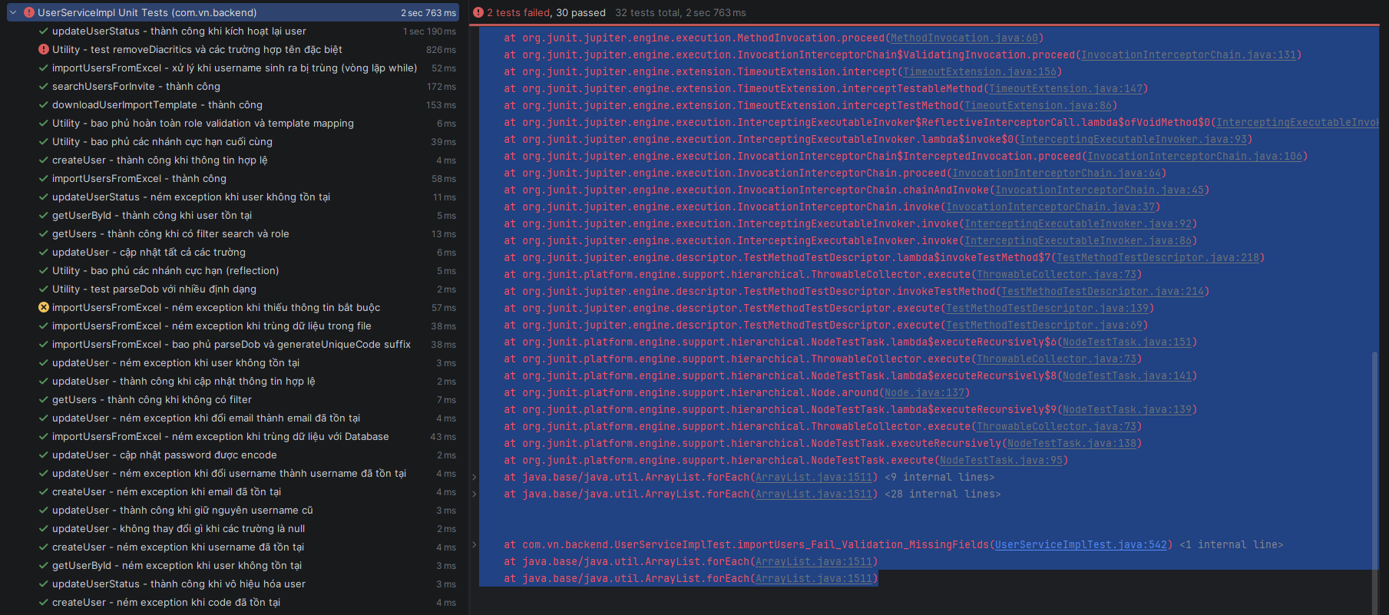
1.1 Tools and Libraries:
Mockito
1.2 Scope of Testing
Các thành phần được kiểm thử | Tệp | UserServiceImpl.java, AuthServiceImpl.java
 | Hàm | reateUser, updateUser, updateUserStatus, getUserById, getUsers, searchUsersForInvite, downloadUserImportTemplate, importUsersFromExcel, login, logout, refreshToken, getCurrentUser, getCurrentUserInfo
Các thành phần không được kiểm thử

TestcaseID | Chức năng/use case | Lớp | Phương thức | Mục tiêu kiểm thử | Input (Dữ liệu mock) | Expected output | Kết quả | Ghi chú
US_01 | Tạo mới tài khoản | UserServiceImplTest | createUser_Success | Xác thực quy trình đăng ký người dùng mới: đảm bảo kiểm tra tính duy nhất, mã hóa PW và thiết lập trạng thái mặc định. | CreateUserRequest chuẩn; Mock userRepository trả về Optional.empty() cho các check trùng. | Phương thức hoàn thành; save() được gọi với PW đã mã hóa; isActive=true, isDeleted=false. | Pass | Đảm bảo tính nhất quán dữ liệu đầu vào.
US_02 | Ràng buộc định danh | UserServiceImplTest | createUser_...UsernameExists | Kiểm tra tính toàn vẹn dữ liệu khi đăng ký Username đã tồn tại. | Request chứa username="johndoe"; Repo trả về User hiện hữu. | Ném AppException mã USERNAME_ALREADY_EXISTS; HTTP Status 400. | Pass | Chặn trùng lặp login identifier.
US_03 | Ràng buộc định danh | UserServiceImplTest | createUser_...EmailExists | Ngăn chặn sử dụng Email đã đăng ký bởi người khác. | Request chứa email="john@example.com"; Repo trả về User hiện hữu. | Ném AppException mã EMAIL_ALREADY_EXISTS. | Pass | Email là duy nhất cho mỗi tài khoản.
US_04 | Ràng buộc định danh | UserServiceImplTest | createUser_...CodeExists | Xác thực mã số (Mã sinh viên/GV) phải là duy nhất. | Request mang mã code="STU001"; Repo trả về kết quả trùng khớp. | Ném AppException kèm mã lỗi CODE_ALREADY_EXISTS. | Pass | Quan trọng cho nghiệp vụ quản lý nội bộ.
US_05 | Quản lý thông tin | UserServiceImplTest | updateUser_Success | Xác nhận tính đúng đắn khi cập nhật Họ tên, SĐT dựa trên ID. | UpdateUserRequest hợp lệ; ID=1L tồn tại. | Entity trong DB thay đổi đúng theo request; Gọi save(). | Pass | Kiểm tra logic update thực thể.
US_06 | Xử lý ngoại lệ | UserServiceImplTest | updateUser_...UserNotFound | Kiểm thử khả năng chịu lỗi khi ID không tồn tại. | User ID = 99L; findById(99L) trả về Optional.empty(). | Ném AppException mã USER_NOT_FOUND; Trả về HTTP 400. | Pass
US_07 | Ràng buộc cập nhật | UserServiceImplTest | updateUser_...UsernameTaken | Ngừa việc đổi Username sang ID đã thuộc sở hữu của người khác. | Request đổi sang "user2"; Repo trả về User ID=2L (khác mình). | Hệ thống phát hiện xung đột và ném AppException. | Pass | Logic: Trùng username nhưng ID phải khác nhau.
US_08 | Ràng buộc cập nhật | UserServiceImplTest | updateUser_...EmailTaken | Ngừa việc đổi Email sang địa chỉ đã được xác thực bởi tài khoản khác. | Request đổi email; Repo trả về phản hồi trùng lặp từ một ID khác. | Ném AppException mã EMAIL_ALREADY_EXISTS. | Pass
US_09 | Ánh xạ dữ liệu | UserServiceImplTest | updateUser_UpdateAllFields... | Kiểm tra sự toàn vẹn của dữ liệu Profile khi cập nhật đa thuộc tính. | Request đầy đủ: Avatar, DoB, Gender, Address, Role... | Toàn bộ Entity Attributes được cập nhật chuẩn xác; Không bỏ sót field. | Pass | Test độ phủ (Coverage) của ánh xạ thủ công.
US_10 | Tính an toàn dữ liệu | UserServiceImplTest | updateUser_WithAllNulls... | Kiểm tra Partial Update: Nếu field request null thì DB không đổi. | UpdateUserRequest khởi tạo mặc định (tất cả các trường là null). | Dữ liệu hiện tại được giữ nguyên; Không bị ghi đè null. | Pass | Kiểm tra điều kiện if (request != null).
US_11 | Tối ưu hóa logic | UserServiceImplTest | updateUser_Success_SameUser | Không báo lỗi trùng khi người dùng giữ nguyên username cũ của mình. | Request mang username đúng với dữ liệu hiện có của bản thân. | Bỏ qua bước check trùng; Cập nhật các thông tin khác thành công. | Pass
US_12 | An ninh mật khẩu | UserServiceImplTest | updateUser_EncodesPassword... | Đảm bảo mật khẩu mới phải băm trước khi lưu. | Request chứa chuỗi mật khẩu thô password="newPass123". | passwordEncoder.encode() được gọi; mật khẩu lưu trong DB là chuỗi băm. | Pass | Tuân thủ tiêu chuẩn OWASP.
US_13 | Kiểm soát trạng thái | UserServiceImplTest | updateUserStatus...Deactivate | Xác thực chức năng khóa tài khoản (Soft ban). | ID người dùng; Trạng thái truyền vào là INACTIVE. | Cờ isActive chuyển sang false; Lưu thay đổi thành công. | Pass | Cơ chế ngắt quyền truy cập tạm thời.
US_14 | Kiểm soát trạng thái | UserServiceImplTest | updateUserStatus...Activate | Xác thực chức năng mở khóa tài khoản. | ID người dùng đang isActive=false; Truyền vào ACTIVE. | Cờ isActive chuyển sang true; Khôi phục quyền đăng nhập. | Pass
US_15 | Xử lý lỗi trạng thái | UserServiceImplTest | updateUserStatus...NotFound | Chặn yêu cầu đổi trạng thái cho định danh không tồn tại. | ID=99L; Repo không tìm thấy bản ghi. | Ném AppException mã USER_NOT_FOUND. | Pass
US_16 | Tầng Presentation | UserServiceImplTest | getUserById_Success | Kiểm tra tính chính xác của dữ liệu UserResponse trả về. | Yêu cầu lấy thông tin theo ID hợp lệ. | Trả về UserResponse khớp hoàn toàn với dữ liệu thực thể DB. | Pass | Kiểm chứng tầng DTO Transformation.
US_17 | Xử lý lỗi truy vấn | UserServiceImplTest | getUserById_...NotFound | Đảm bảo phản hồi lỗi chuẩn khi truy cập hồ sơ ảo. | Gọi getUserById cho ID không hợp lệ. | Ném AppException (USER_NOT_FOUND); Trả về mã HTTP 400. | Pass
US_18 | Hiệu năng danh sách | UserServiceImplTest | getUsers_WithoutFilters... | Kiểm tra logic phân trang mặc định. | UserSearchRequest (Trang 1, Kích thước 10). | Trả về PageResponse mang dữ liệu trang và tổng số dòng đúng. | Pass | Đảm bảo UI Render chuẩn số lượng trang.
US_19 | Logic truy vấn | UserServiceImplTest | getUsers_WithFilters... | Xác thực tìm kiếm đa tiêu chí qua Specification query. | Filter: "john" (search), STUDENT (role), ACTIVE (status). | findByFilters nhận đúng 3 tham số lọc; Kết quả trả về danh sách lọc. | Pass | Kiểm tra tổ hợp điều kiện AND/OR.
US_20 | Nghiệp vụ mời | UserServiceImplTest | searchUsersForInvite_Success | Lọc gợi ý: loại bỏ người đã ở trong lớp hoặc chính mình. | Request search; ClassID=100L; CurrentUserID=10L. | Trả về User phù hợp, loại trừ ID 10 và những người thuộc Class 100. | Pass | Logic lọc tập hợp phức tạp.
US_21 | Excel Template | UserServiceImplTest | downloadUserImport... | Đảm bảo tính khả dụng của file mẫu Import. | Yêu cầu tải file mẫu. | Workbook được tạo và trả về byte stream thành công. | Pass | Dùng thư viện Apache POI.
US_22 | Nhập liệu Batch | UserServiceImplTest | importUsers_Success | Import quy mô dòng hợp lệ. | File Excel chứa bản ghi chuẩn; Repo check trùng trả về OK. | Bản ghi lưu thành công; Gán quyền chuẩn; PW tự động sinh/băm. | Pass | Kiểm tra quy trình Pipeline dữ liệu.
US_23 | Validation file | UserServiceImplTest | importUsers_...MissingFields | Ràng buộc dữ liệu bắt buộc trong Excel. | File Excel dòng 1 bỏ trống FullName, Email; Role="INVALID_ROLE". | Ném ngoại lệ chứa toàn bộ thông báo lỗi thiếu/sai trường. | Fail | Lỗi: Thông báo thực tế không chứa chuỗi "ROLE không được để trống" như mong đợi (AssertionError).
US_24 | Tính duy nhất file | UserServiceImplTest | importUsers_...DuplicateFile | Chống lặp dòng ngay trong file nội bộ. | File chứa 2 dòng người dùng có chung Email hoặc Mã số. | Ném AppException báo lỗi trùng lặp dữ liệu trong chính tệp tin. | Pass | Bảo vệ tính toàn vẹn phiên (Session).
US_25 | Tính duy nhất DB | UserServiceImplTest | importUsers_...DuplicateDB | Trùng thông tin đã có sẵn dưới Database. | Dòng Excel chứa Email đã tồn tại thực tế trong DB. | Hệ thống phát hiện trùng qua Repo và ném AppException báo lỗi. | Pass | Chống Duplicate Key Exception.
US_26 | Tự phục hồi mã | UserServiceImplTest | importUsers_...Collision | Thuật toán xử lý xung đột Username tự động (Self-healing). | Username sinh ra bị trùng; Vòng lặp tìm suffix mới an toàn. | Username được lưu với hậu tố số mới để đảm bảo Unique (ví dụ: test1). | Pass | Kiểm tra logic vòng lặp sinh mã.
US_27 | Phân tích ngày | UserServiceImplTest | test_parseDob_Formats | Bao phủ các định dạng ngày DoB người dùng hay nhập. | Input chuỗi: "ISO", "dd/MM/yyyy", "dd-MM-yyyy"... | Trình xử lý chuyển đổi thành công sang đối tượng LocalDate. | Pass | Tăng UX dữ liệu.
US_38 | Độ phủ định dạng | UserServiceImplTest | importUsers_DeepCoverage | Kiểm tra quy trình import với tệp tin đa định dạng ngày. | File Excel chứa nhiều dòng với các kiểu viết DoB hỗn hợp. | Hệ thống xử lý mượt mà, ghi nhận chính xác toàn bộ bản ghi. | Pass | Kiểm tra Integration logic.
US_29 | Làm sạch chuỗi | UserServiceImplTest | test_...DeepCoverage | Chuẩn hóa tiếng Việt có dấu và ký tự lạ để tạo Username sạch. | Tên: "Hùng @#!"; Dòng 2: Tên giả lập toàn khoảng trắng (" "). | Trả về chuỗi sạch dấu; Tên trống phải bị từ chối. | Fail | Lỗi: Dòng 2 chứa khoảng trắng bị Validator báo lỗi FULL_NAME không được để trống khiến Test thất bại (Unexpected Exception).
US_30 | Nhánh biên Private | UserServiceImplTest | test_...Reflection_Edges | Sử dụng Reflection để test các hàm private với input cực hạn. | Input null, rỗng vào hàm removeDiacritics, parseDob. | Output trả về an toàn (chuỗi rỗng hoặc null); Tuyệt đối không crash. | Pass | Đạt độ phủ tối ưu.
US_31 | Ký tự Việt đặc biệt | UserServiceImplTest | test_Utilities_FinalEdges | Xử lý ký tự "đ", "Đ" (vốn hay lỗi trong các bộ slug chuẩn). | Input chứa "đ", "Đ", "d", "D". | "đ/Đ" được thay thế chính xác bằng "d/D". | Pass
US_32 | Phân loại Role | UserServiceImplTest | test_...Final_Complete | Xác thực tính chặt chẽ của việc ép kiểu vai trò từ Excel. | Nhập Role không hợp lệ hoặc để trống. | isValidRole trả về false; Hệ thống nhận diện và báo lỗi Role. | Pass
AU_01 | Định danh phiên | AuthServiceImplTest | getCurrentUser_Success | Lấy thực thể User thực thi yêu cầu API hiện tại. | SecurityContext hợp lệ; Repo tìm thấy User. | Trả về thực thể User chính xác khớp với xác thực phiên. | Pass
AU_02 | Chống truy cập | AuthServiceImplTest | getCurrentUser_...AuthIsNull | Chặn truy cập khi không có thông tin xác thực (Chưa login). | SecurityContext trả về null. | Ném AppException (401 Unauthorized). | Pass
AU_03 | Chống truy cập | AuthServiceImplTest | getCurrentUser_...NotAuth | Chặn các phiên chưa được xác thực (isAuthenticated=false). | authentication.isAuthenticated() = false. | Ném AppException (401 Unauthorized). | Pass
AU_04 | Nhất quán DB | AuthServiceImplTest | getCurrentUser_...NotFound | Xử lý User bị xóa sau khi đã cấp Token. | Token hợp lệ nhưng ID đã bị xoá khỏi Database. | Ném AppException (401); Yêu cầu đăng nhập lại. | Pass
AU_05 | Đăng nhập | AuthServiceImplTest | login_Success | Luồng cấp phát JWT khi tài khoản/mật khẩu đúng. | LoginRequest hợp lệ; AuthManager xác thực OK. | Trả về Access + Refresh Token; Revoke phiên cũ. | Pass | JWT Rotation.
AU_06 | Xử lý xung đột | AuthServiceImplTest | login_...NotFoundAfterAuth | Lỗi sau khi Auth thành công nhưng DB bị lệch dữ liệu. | Login OK qua Security nhưng Repo tìm ko ra Username. | Ném AppException mã USER_NOT_FOUND. | Pass
AU_07 | Profile cá nhân | AuthServiceImplTest | getCurrentUserInfo_Success | Trả về đúng thông tin chi tiết của người đang đăng nhập. | Phiên làm việc hợp lệ. | Trả về UserResponse mang thông số (Tên, Ảnh...) khớp thực thể. | Pass
AU_08 | Đăng xuất | AuthServiceImplTest | logout_Success | Thu hồi quyền truy cập hiện có khi người dùng thoát. | User đăng xuất; Token Record tồn tại trong DB. | Chuyển trạng thái Token sang isRevoked=true; Khoá Token cũ. | Pass | Chống reuse token.
AU_10 | Token Rotation | AuthServiceImplTest | refreshToken_Success | Cấp cặp Token mới và xoay vòng Refresh Token an toàn. | RefreshTokenRequest mang token chưa revoked, chưa hết hạn. | Trả về cặp Token mới; Token cũ bị thu hồi trong DB. | Pass | Duy trì phiên an toàn.
AU_10 | Chống giả mạo | AuthServiceImplTest | refreshToken_...Invalid | Chặn các Refresh Token sai JWT payload hoặc chữ ký. | Refresh Token rác hoặc bị chỉnh sửa giá trị. | Ném AppException mã INVALID_REFRESH_TOKEN (401). | Pass
AU_11 | Whitelist Check | AuthServiceImplTest | refreshToken_...NotFound | Chặn Token đúng định dạng nhưng không nằm trong DB lưu trữ. | Refresh Token đúng định dạng nhưng record DB bị thiếu. | Ném AppException (401 Unauthorized). | Pass
AU_12 | Quản lý TTL | AuthServiceImplTest | refreshToken_...Expired | Chặn Refresh Token đã vượt quá thời hạn sống (TTL). | Token trong DB có refreshExpiresAt cũ hơn hiện tại. | Ném AppException mã REFRESH_TOKEN_EXPIRED (401). | Pass

Module QLT
1.1 Tools and Libraries:
Mockito
1.2 Scope of Testing
Các thành phần được kiểm thử | Tệp | exam.service.ts
 | Hàm | createExam, getExamById, getAllExams, updateExam, deleteExam, duplicateExam, addQuestionsToExam, removeQuestionsFromExam, replaceQuestionInExam, compactExamOrder, getNextOrderIndex, addQuestionsToExam, removeQuestionsFromExam, replaceQuestionInExam, compactExamOrder, getNextOrderIndex, getExamStatistics, searchExams, validateExamStructure, getExamTypes, createExamType, updateExamType, deleteExamType
Các thành phần không được kiểm thử | - Repository => Lý do: Repositories chịu trách nhiệm giao tiếp trực tiếp với cơ sở dữ liệu vật lý (MySQL/TypeORM). Nguyên tắc của Unit Test là phải chạy nhanh và cô lập, không chạm vào database thực để tránh việc thay đổi dữ liệu hoặc gây lỗi "Domino" nếu DB rớt rớt mạng - Controller => Lý do: Controller chỉ đóng vai trò như "Người đưa thư", nhận HTTP Request (phân giải URL, Header) và trả về HTTP status format (200, 400). Hoàn toàn không có phép toán nghiệm vụ nào bên trong nó. - Enity và dto => Lý do: Đây chỉ là cấu trúc khai báo dữ liệu thuần túy (Plain Old Data Objects) không chứa behavior xử lý logic, nên không có giá trị/nguy cơ lỗi để cần thiết chèn Unit Test.

1.3. Unit test cases
TestcaseID | Chức năng/use case | Lớp | Phương thức | Mục tiêu kiểm thử | Input (Dữ liệu mock) | Expected output | Kết quả | Ghi chú
TC_Q_01 | Tạo câu hỏi | QuestionServiceImpl | createQuestion | Tạo câu hỏi Single Choice hợp lệ | QuestionCreateRequest, Topic(Active), 2 Answers (1 đúng) | Trả về QuestionDetailResponse, gọi save 2 lần cho đáp án. | Pass |  | 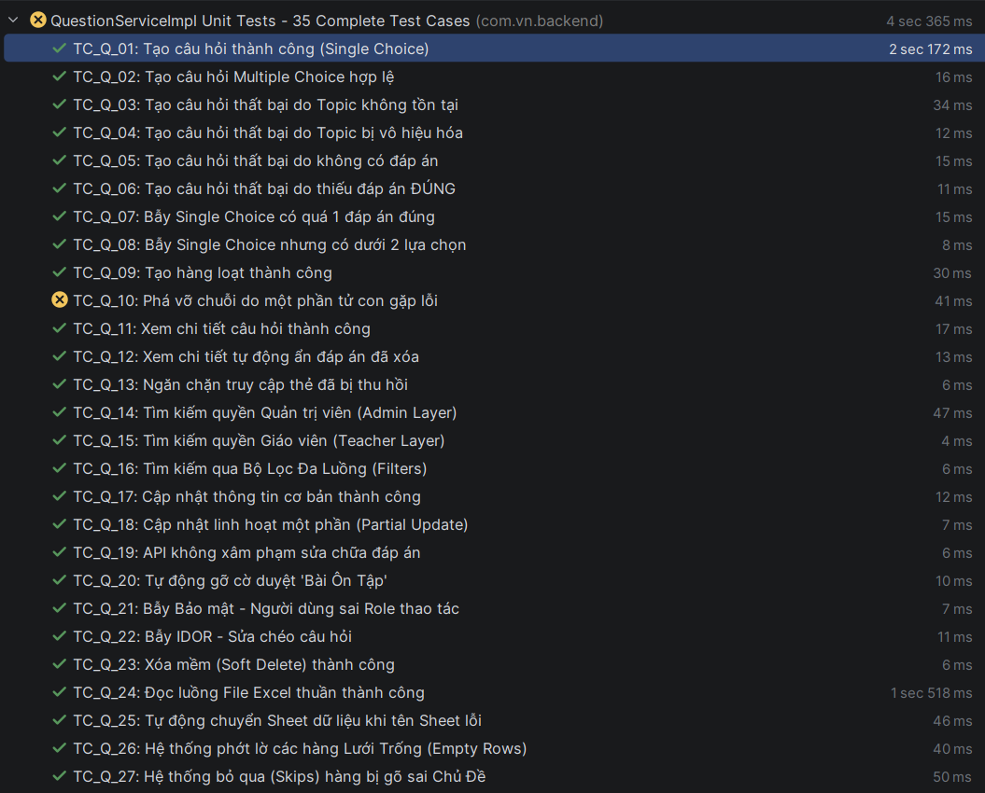
TC_Q_02 | Tạo câu hỏi | QuestionServiceImpl | createQuestion | Tạo câu hỏi Multi Choice hợp lệ | QuestionCreateRequest, Topic(Active), 3 Answers (2 đúng) | Không ném ngoại lệ, trả về Response thành công. | Pass
TC_Q_03 | Tạo câu hỏi | QuestionServiceImpl | createQuestion | Thất bại khi không tìm thấy Topic | topicId = 99 (Not Found) | Ném AppException với mã lỗi NOT_FOUND. | Pass
TC_Q_04 | Tạo câu hỏi | QuestionServiceImpl | createQuestion | Thất bại khi Topic bị vô hiệu hóa | Topic.isActive = false | Ném AppException. | Pass
TC_Q_05 | Tạo câu hỏi | QuestionServiceImpl | createQuestion | Thất bại khi danh sách đáp án trống | QuestionCreateRequest với answers = [] | Ném AppException mã INVALID_LOGIC_QUESTION. | Pass
TC_Q_06 | Tạo câu hỏi | QuestionServiceImpl | createQuestion | Thất bại khi không có đáp án nào đúng | answers đều có isCorrect = false | Ném AppException mã INVALID_LOGIC_QUESTION. | Pass
TC_Q_07 | Tạo câu hỏi | QuestionServiceImpl | createQuestion | Single Choice không được có >1 đáp án đúng | type = SINGLE_CHOICE, 2 answers đúng | Ném AppException mã INVALID_LOGIC_QUESTION. | Pass
TC_Q_08 | Tạo câu hỏi | QuestionServiceImpl | createQuestion | Single Choice phải có ít nhất 2 lựa chọn | type = SINGLE_CHOICE, chỉ có 1 answer | Ném AppException mã INVALID_LOGIC_QUESTION. | Pass
TC_Q_09 | Tạo câu hỏi | QuestionServiceImpl | createQuestions | Tạo hàng loạt (Bulk Create) thành công | List<QuestionBulkCreateItemRequest> | Trả về danh sách Response với kích thước đúng. | Pass
TC_Q_10 | Tạo câu hỏi | QuestionServiceImpl | createQuestions | Dừng tạo hàng loạt nếu 1 phần tử lỗi | 1 item hợp lệ + 1 item thiếu đáp án | Ném AppException, toàn bộ transaction bị hủy. | Fail | Trong chức năng Bulk Create Question (tạo hàng loạt), nếu payload truyền lên có một câu hỏi bị trống danh sách đáp án, hệ thống không bắt lỗi mà tiếp tục xử lý dẫn đến crash ứng dụng.
TC_Q_11 | Tìm kiếm/Xem | QuestionServiceImpl | getQuestionDetail | Xem chi tiết câu hỏi thành công | questionId = 100, exists in DB | Trả về thông tin câu hỏi và toàn bộ đáp án tương ứng. | Pass
TC_Q_12 | Tìm kiếm/Xem | QuestionServiceImpl | getQuestionDetail | Tự động ẩn các đáp án đã bị xóa mềm | 1 answer hợp lệ + 1 isDeleted = true | Response chỉ chứa 1 đáp án không bị xóa. | Pass
TC_Q_13 | Tìm kiếm/Xem | QuestionServiceImpl | getQuestionDetail | Thất bại khi truy cập câu hỏi đã xóa | questionId = 100 bị xóa mềm | Ném AppException mã NOT_FOUND. | Pass
TC_Q_14 | Tìm kiếm/Xem | QuestionServiceImpl | searchQuestions | Tìm kiếm với quyền Admin | BaseFilterSearchRequest, User role = ADMIN | Gọi repository phương thức searchQuestionsForAdmin. | Pass
TC_Q_15 | Tìm kiếm/Xem | QuestionServiceImpl | searchQuestions | Tìm kiếm với quyền Teacher | BaseFilterSearchRequest, User role = TEACHER | Gọi repository phương thức searchQuestions (lọc theo owner). | Pass
TC_Q_16 | Tìm kiếm/Xem | QuestionServiceImpl | searchQuestions | Tìm kiếm lọc theo độ khó và loại | Filter: MULTI_CHOICE, Level 3 | Repository nhận đúng tham số lọc đặc thù. | Pass
TC_Q_17 | Cập nhật/Xóa | QuestionServiceImpl | updateQuestion | Cập nhật nội dung cơ bản thành công | QuestionUpdateRequest, content = "New" | Nội dung câu hỏi trong DB đổi thành "New". | Pass
TC_Q_18 | Cập nhật/Xóa | QuestionServiceImpl | updateQuestion | Cập nhật từng phần (Partial Update) | Chỉ gửi imageUrl trong Request | Các trường khác (content, level) được giữ nguyên. | Pass
TC_Q_19 | Cập nhật/Xóa | QuestionServiceImpl | updateQuestion | Đảm bảo không thay đổi đáp án qua API này | QuestionUpdateRequest | answerRepository.save không bao giờ được gọi. | Pass
TC_Q_20 | Cập nhật/Xóa | QuestionServiceImpl | updateQuestion | Tự động bỏ trạng thái duyệt khi sửa | isReviewQuestion = true | Sau khi sửa, isReviewQuestion chuyển về false. | Pass
TC_Q_21 | Cập nhật/Xóa | QuestionServiceImpl | updateQuestion | Thất bại do sai quyền hạn (Security) | User role = STUDENT | Ném AppException mã UNAUTHORIZED. | Pass
TC_Q_22 | Cập nhật/Xóa | QuestionServiceImpl | updateQuestion | Thất bại do sửa câu hỏi của người khác (IDOR) | teacherId = 1 sơ hữu câu hỏi của người khác | Ném AppException mã NOT_FOUND. | Pass
TC_Q_23 | Cập nhật/Xóa | QuestionServiceImpl | softDeleteQuestion | Xóa mềm câu hỏi thành công | questionId = 100 | Trường isDeleted của entity chuyển thành true. | Pass
TC_Q_24 | Excel | QuestionServiceImpl | importQuestionsFromExcel | Import Excel hợp lệ | File Excel 1 hàng (Topic 10, Level 1) | Trả về DTO chứa 1 câu hỏi với đáp án đúng đã parse. | Pass
TC_Q_25 | Excel | QuestionServiceImpl | importQuestionsFromExcel | Xử lý khi tên Sheet không chuẩn (Fallback) | Dữ liệu nằm ở Sheet index 1 | Hệ thống vẫn đọc được dữ liệu nếu Sheet 0 lỗi. | Pass
TC_Q_26 | Excel | QuestionServiceImpl | importQuestionsFromExcel | Bỏ qua các hàng trống trong Excel | Hàng 1 trống, hàng 2 có dữ liệu | Chỉ import 1 câu hỏi từ hàng 2. | Pass
TC_Q_27 | Excel | QuestionServiceImpl | importQuestionsFromExcel | Bỏ qua hàng có Topic sai/không tồn tại | TopicId = 99 (Invalid) | Kết quả trả về danh sách rỗng (nhưng không crash). | Pass
TC_Q_28 | Excel | QuestionServiceImpl | importQuestionsFromExcel | Tự động ép kiểu dữ liệu (Level/ID) | TopicId = "10", Level = "5" (kiểu String) | Hệ thống tự parse sang Long và Integer thành công. | Pass
TC_Q_29 | Excel | QuestionServiceImpl | importQuestionsFromExcel | Lỗi khi cột đáp án đúng trỏ vào ô trống | Correct index = 2 nhưng Answer 2 trống | Ném AppException mã INVALID_LOGIC_QUESTION. | Pass
TC_Q_30 | Excel | QuestionServiceImpl | importQuestionsFromExcel | Lỗi khi số Index đáp án vượt quá 4 | Correct index = 5 | Ném AppException mã INVALID_LOGIC_QUESTION. | Pass
TC_Q_31 | Excel | QuestionServiceImpl | exportQuestionsToExcel | Export danh sách ra file Excel | QuestionSearchRequest | Trả về mảng byte[] không rỗng (dữ liệu binary Excel). | Pass
TC_Q_32 | Excel | QuestionServiceImpl | downloadImportTemplate | Tải file mẫu kèm danh sách Topic | Mock topicRepository.listTopicsWithSubject | Trả về file mẫu có chứa danh sách chủ đề động. | Pass
TC_Q_33 | Phê duyệt | QuestionServiceImpl | createApprovalQuestion | Gửi yêu cầu phê duyệt thành công | questionId = 100, owner = current user | Gọi approvalRequestService.createRequest thành công. | Pass
TC_Q_34 | Phê duyệt | QuestionServiceImpl | createApprovalQuestion | Thất bại khi gửi câu hỏi đã xóa | isDeleted = true | Ném AppException "Question not found or deleted". | Pass
TC_Q_35 | Phê duyệt | QuestionServiceImpl | createApprovalQuestion | Thất bại khi gửi câu hỏi không thuộc sở hữu | questionId của giáo viên khác (IDOR) | Ném AppException "You can only create approval request for your own questions". | Pass
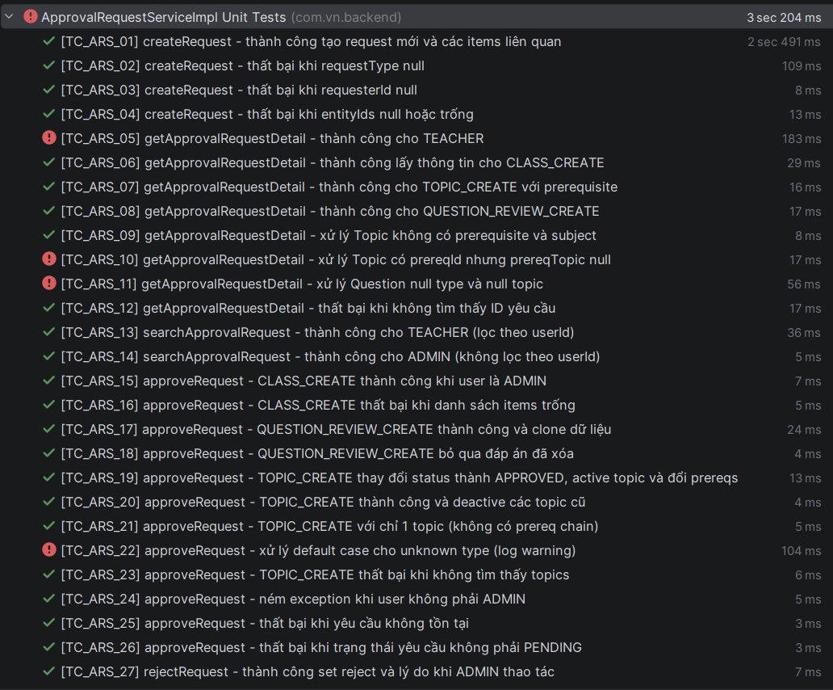
TC_ARS_01 | Khởi tạo yêu cầu | ApprovalRequestServiceImpl | createRequest | Tạo request mới thành công | TOPIC_CREATE, "Desc", userId: 2, entityIds: [1] | Request trạng thái PENDING, tạo kèm 1 record ApprovalRequestItems | Pass
TC_ARS_02 | Khởi tạo yêu cầu | ApprovalRequestServiceImpl | createRequest | Thất bại khi thiếu loại request | requestType = null | Ném AppException (400 - INVALID_REQUEST_TYPE) | Pass
TC_ARS_03 | Khởi tạo yêu cầu | ApprovalRequestServiceImpl | createRequest | Thất bại khi thiếu ID người tạo | requesterId = null | Ném AppException (400 - INVALID_REQUESTER) | Pass
TC_ARS_04 | Khởi tạo yêu cầu | ApprovalRequestServiceImpl | createRequest | Thất bại khi thiếu danh sách thực thể | entityIds = [] | Ném AppException (400 - INVALID_ENTITY_ID) | Pass
TC_ARS_05 | Xem chi tiết | ApprovalRequestServiceImpl | getApprovalRequestDetail | Xem chi tiết thành công (TEACHER) | requestId = 10, currentUser = TEACHER | Trả về DTO chứa: Tên người gửi, Trạng thái PENDING, Nội dung | Fail
TC_ARS_06 | Xem chi tiết | ApprovalRequestServiceImpl | getApprovalRequestDetail | Xem chi tiết CLASS_CREATE | Request ID trỏ tới Classroom | Response có trường classroomName khác null | Pass
TC_ARS_07 | Xem chi tiết | ApprovalRequestServiceImpl | getApprovalRequestDetail | Xem chi tiết TOPIC_CREATE (có prereq) | Request ID trỏ tới Topic có tiên quyết | Response có trường prerequisiteTopicName đúng tên Topic | Pass
TC_ARS_08 | Xem chi tiết | ApprovalRequestServiceImpl | getApprovalRequestDetail | Xem chi tiết QUESTION_REVIEW | Request ID trỏ tới Question | Response có trường questionContent và topicName của câu hỏi | Pass
TC_ARS_09 | Xem chi tiết | ApprovalRequestServiceImpl | getApprovalRequestDetail | Xử lý Topic không có tiên quyết | Topic có prereqId = null | Trả về thành công, các trường tiên quyết = null | Pass
TC_ARS_10 | Xem chi tiết | ApprovalRequestServiceImpl | getApprovalRequestDetail | Xử lý Topic tiên quyết bị lỗi DB | Topic có prereqId nhưng không tìm thấy record | Trả về thành công, prerequisiteTopicName = null | Fail
TC_ARS_11 | Xem chi tiết | ApprovalRequestServiceImpl | getApprovalRequestDetail | Xử lý Question bị thiếu dữ liệu | Question có type/topic bị null | Trả về thành công, không bị NullPointerException | Fail
TC_ARS_12 | Xem chi tiết | ApprovalRequestServiceImpl | getApprovalRequestDetail | Thất bại khi xem ID không tồn tại | requestId = 99 | Ném AppException (404 - NOT_FOUND) | Pass
TC_ARS_13 | Tìm kiếm | ApprovalRequestServiceImpl | searchApprovalRequest | TEACHER tìm kiếm yêu cầu | Role = TEACHER | Chỉ thấy danh sách yêu cầu do chính mình tạo | Pass
TC_ARS_14 | Tìm kiếm | ApprovalRequestServiceImpl | searchApprovalRequest | ADMIN tìm kiếm yêu cầu | Role = ADMIN | Thấy toàn bộ yêu cầu của tất cả Giáo viên | Pass
TC_ARS_15 | Phê duyệt | ApprovalRequestServiceImpl | approveRequest | Phê duyệt CLASS_CREATE | requestId = 10, Role = ADMIN | Request -> APPROVED, Classroom -> ACTIVE | Pass
TC_ARS_16 | Phê duyệt | ApprovalRequestServiceImpl | approveRequest | Phê duyệt CLASS_CREATE lỗi (Trống item) | Request không có item liên kết | Ném AppException (400 - INVALID_ENTITY) | Pass
TC_ARS_17 | Phê duyệt | ApprovalRequestServiceImpl | approveRequest | Phê duyệt QUESTION_REVIEW | Loại Review Question | Nhân bản Question và Answers sang Topic thực tế | Pass
TC_ARS_18 | Phê duyệt | ApprovalRequestServiceImpl | approveRequest | Phê duyệt Q_REVIEW (bỏ qua đáp án xóa) | Question có 1 đáp án isDeleted=true | Đáp án bị xóa không được nhân bản sang Topic mới | Pass
TC_ARS_19 | Phê duyệt | ApprovalRequestServiceImpl | approveRequest | Phê duyệt TOPIC_CREATE | Loại Tạo Topic | Topic -> active=true, gán lại ID tiên quyết thực tế | Pass
TC_ARS_20 | Phê duyệt | ApprovalRequestServiceImpl | approveRequest | Phê duyệt TOPIC (Deactive bản cũ) | Topic mới phê duyệt trùng môn học | Các Topic cũ của môn học đó chuyển -> active=false | Pass
TC_ARS_21 | Phê duyệt | ApprovalRequestServiceImpl | approveRequest | Phê duyệt Topic đơn lẻ | Topic không có chuỗi tiên quyết | Phê duyệt thành công, không cập nhật prereqId | Pass
TC_ARS_22 | Phê duyệt | ApprovalRequestServiceImpl | approveRequest | Phê duyệt loại không xác định | requestType = UNKNOWN | Log cảnh báo, đổi trạng thái Request sang APPROVED | Fail
TC_ARS_23 | Phê duyệt | ApprovalRequestServiceImpl | approveRequest | Phê duyệt Topic lỗi dữ liệu | Không tìm thấy Topic thực thể trong DB | Ném AppException (404 - NOT_FOUND) | Pass
TC_ARS_24 | Phê duyệt | ApprovalRequestServiceImpl | approveRequest | Phê duyệt thất bại (Quyền hạn) | Role = TEACHER thực hiện approve | Ném AppException (401 - UNAUTHORIZED) | Pass
TC_ARS_25 | Phê duyệt | ApprovalRequestServiceImpl | approveRequest | Phê duyệt thất bại (ID sai) | requestId = 99 | Ném AppException (404 - NOT_FOUND) | Pass
TC_ARS_26 | Phê duyệt | ApprovalRequestServiceImpl | approveRequest | Phê duyệt thất bại (Trạng thái sai) | Request đã được APPROVED trước đó | Ném AppException (400 - INVALID_LOGIC) | Pass
TC_ARS_27 | Từ chối | ApprovalRequestServiceImpl | rejectRequest | Từ chối yêu cầu thành công | Role = ADMIN, reason = "Dữ liệu sai" | Request -> REJECTED, lưu lý do vào database | Pass
TC_ARS_28 | Từ chối | ApprovalRequestServiceImpl | rejectRequest | Từ chối thất bại (Quyền hạn) | Role = TEACHER thực hiện reject | Ném AppException (401 - UNAUTHORIZED) | Pass
TC_ARS_29 | Từ chối | ApprovalRequestServiceImpl | rejectRequest | Từ chối thất bại (Thiếu lý do) | reason = null hoặc rỗng | Ném AppException (400 - BAD_REQUEST) | Pass
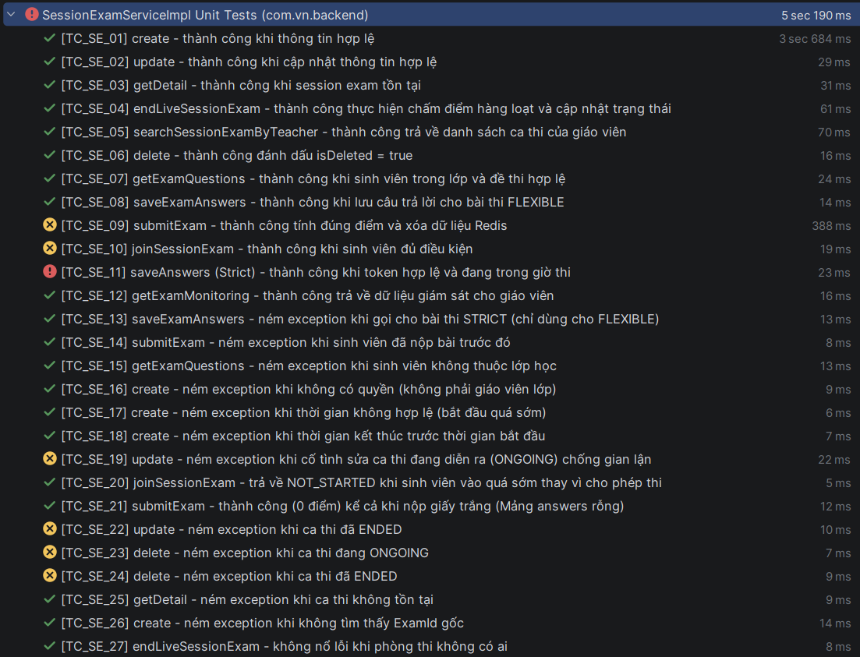
TC_SE_01 | Tạo ca thi | SessionExamServiceImpl | create | Thành công khi thông tin hợp lệ | Payload đầy đủ, StartDate > 5 phút | Trả về thông tin ca thi, sinh log Snapshot và Thông báo | Pass
TC_SE_02 | Cập nhật ca thi | SessionExamServiceImpl | update | Thành công cập nhật thông tin | Thay đổi Title, Duration bài thi | Dữ liệu phòng thi được cập nhật tương ứng trong DB | Pass
TC_SE_03 | Chi tiết ca thi | SessionExamServiceImpl | getDetail | Lấy thông tin chi tiết ca thi | ID ca thi tồn tại | Trả về DTO chứa đầy đủ thông tin đề thi và phòng thi | Pass
TC_SE_04 | Kết thúc ca thi | SessionExamServiceImpl | endLiveSessionExam | Tự động chấm điểm và đổi trạng thái | Gọi hàm kết thúc cho ca thi ONGOING | Trạng thái chuyển sang ENDED, sinh log giám sát cuối cùng | Pass
TC_SE_05 | Tìm kiếm (GV) | SessionExamServiceImpl | searchSessionExamByTeacher | Lấy danh sách ca thi của GV | BaseFilterRequest hợp lệ | Trả về danh sách phân trang các ca thi do GV đó tạo | Pass
TC_SE_06 | Xóa ca thi | SessionExamServiceImpl | delete | Đánh dấu xóa logic (isDeleted = true) | ID ca thi hợp lệ | Ca thi biến mất khỏi danh sách tìm kiếm (isDeleted=true) | Pass
TC_SE_07 | Đề thi (SV) | SessionExamServiceImpl | getExamQuestions | Lấy danh sách câu hỏi thành công | SV trong lớp, ca thi mở | Trả về danh sách câu hỏi (Snapshot), lưu giờ bắt đầu | Pass
TC_SE_08 | Lưu bài (Flex) | SessionExamServiceImpl | saveExamAnswers | Lưu đáp án định kỳ thành công | Danh sách đáp án bài FLEXIBLE | Dữ liệu được lưu vào Redis và phản hồi thành công | Pass
TC_SE_09 | Nộp bài | SessionExamServiceImpl | submitExam | Chấm điểm và xóa cache Redis | Payload đáp án đầy đủ | Trả về điểm số, trạng thái chuyển sang SUBMITTED | Fail
TC_SE_10 | Vào phòng thi | SessionExamServiceImpl | joinSessionExam | Kiểm tra điều kiện vào phòng | Sinh viên đủ điều kiện (Eligible) | Trả về SessionToken và trạng thái đếm ngược/vào thi | Fail
TC_SE_11 | Lưu bài (Strict) | SessionExamServiceImpl | saveAnswers | Lưu đáp án giờ thi LIVE | Token hợp lệ, trong giờ thi | Lưu vào Redis Hash, trả về số câu đã làm | Fail
TC_SE_12 | Giám sát | SessionExamServiceImpl | getExamMonitoring | Lấy dữ liệu giám sát LIVE | GV chủ nhiệm phòng thi | Trả về trạng thái phòng thi, danh sách SV đang join | Pass
TC_SE_13 | Lưu bài | SessionExamServiceImpl | saveExamAnswers | Chặn bài FLEXIBLE cho bài LIVE | Gọi saveExamAnswers khi thi LIVE | Ném ngoại lệ AppException (403 - FORBIDDEN) | Pass
TC_SE_14 | Nộp bài | SessionExamServiceImpl | submitExam | Chặn nộp bài khi đã nộp rồi | Gọi nộp bài lần 2 | Ném ngoại lệ AppException (403 - FORBIDDEN) | Pass
TC_SE_15 | Đề thi | SessionExamServiceImpl | getExamQuestions | Chặn SV không thuộc lớp lấy đề | ID SV không nằm trong ClassMember | Ném ngoại lệ AppException (403 - FORBIDDEN) | Pass
TC_SE_16 | Tạo ca thi | SessionExamServiceImpl | create | Chặn GV không dạy lớp tạo ca | GV khác tạo ca cho lớp lạ | Ném ngoại lệ AppException (403 - FORBIDDEN) | Pass
TC_SE_17 | Thời gian | SessionExamServiceImpl | create | Chặn thời gian bắt đầu quá sớm | StartDate < 5 phút so với hiện tại | Ném ngoại lệ (StartDate phải ít nhất sau 5 phút) | Pass
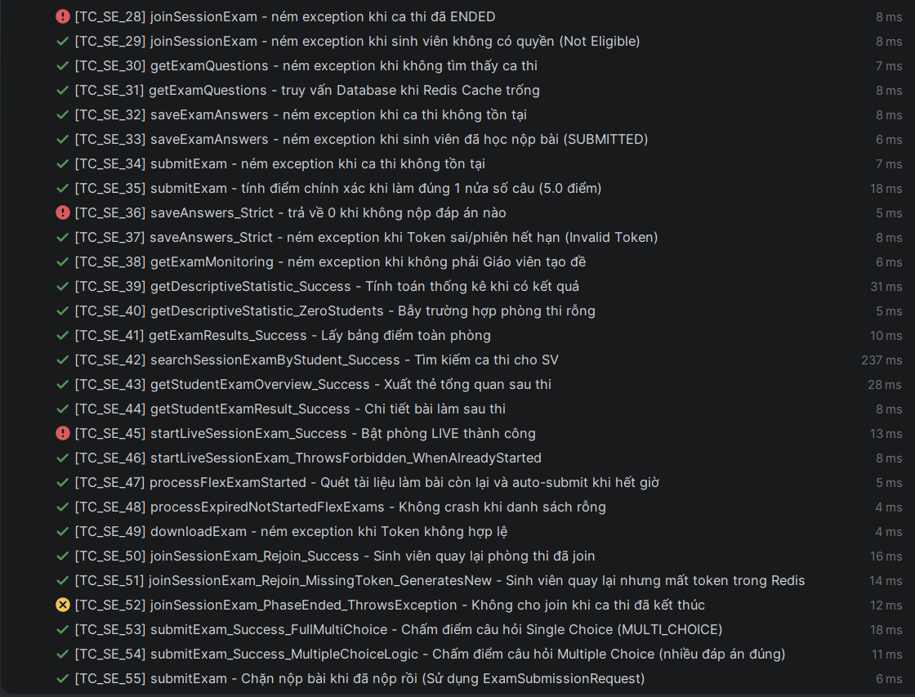
TC_SE_18 | Thời gian | SessionExamServiceImpl | create | Chặn thời gian End < Start | EndDate < StartDate | Ném ngoại lệ logic thời gian | Pass
TC_SE_19 | Cập nhật | SessionExamServiceImpl | update | Chặn sửa ca thi đang diễn ra | Sửa Title khi status = ONGOING | Ném ngoại lệ ngăn chặn sửa đổi để chống gian lận | Fail
TC_SE_20 | Vào phòng thi | SessionExamServiceImpl | joinSessionExam | Xử lý vào phòng quá sớm | Tham gia khi chưa đếm ngược | Trả về trạng thái NOT_STARTED thay vì cho vào | Pass
TC_SE_21 | Nộp bài | SessionExamServiceImpl | submitExam | Chấp nhận nộp giấy trắng | Danh sách đáp án rỗng [] | Chấm điểm = 0.0, trạng thái vẫn là SUBMITTED | Pass
TC_SE_22 | Cập nhật | SessionExamServiceImpl | update | Chặn sửa ca thi đã kết thúc | SessionStatus = ENDED | Ném ngoại lệ AppException | Fail
TC_SE_23 | Xóa ca thi | SessionExamServiceImpl | delete | Chặn xóa ca thi đang diễn ra | SessionStatus = ONGOING | Ném ngoại lệ AppException | Fail
TC_SE_24 | Xóa ca thi | SessionExamServiceImpl | delete | Chặn xóa ca thi đã kết thúc | SessionStatus = ENDED | Ném ngoại lệ AppException | Fail
TC_SE_25 | Chi tiết | SessionExamServiceImpl | getDetail | Thất bại khi ID không tồn tại | ID ca thi ảo (999) | Ném ngoại lệ NOT_FOUND | Pass
TC_SE_26 | Tạo ca thi | SessionExamServiceImpl | create | Thất bại khi Exam gốc bị xóa | examId không tồn tại | Ném ngoại lệ NOT_FOUND | Pass
TC_SE_27 | Kết thúc | SessionExamServiceImpl | endLiveSessionExam | Xử lý phòng thi không thí sinh | Gọi kết thúc khi sMembers = 0 | Đổi trạng thái -> ENDED mà không gây lỗi crash | Pass
TC_SE_28 | Vào phòng thi | SessionExamServiceImpl | joinSessionExam | Chặn join khi phòng đã đóng | Join khi status = ENDED | Ném ngoại lệ báo ca thi đã kết thúc hoàn toàn | Fail
TC_SE_29 | Vào phòng thi | SessionExamServiceImpl | joinSessionExam | Chặn SV không có tên trong list | SV không thuộc danh sách thi | Ném ngoại lệ (Not Eligible) | Pass
TC_SE_30 | Đề thi | SessionExamServiceImpl | getExamQuestions | Thất bại khi ID ca thi sai | ID không tồn tại trong DB | Ném ngoại lệ NOT_FOUND | Pass
TC_SE_31 | Đề thi | SessionExamServiceImpl | getExamQuestions | Fallback xuống DB khi Redis trống | Redis mất Cache đề thi | Hệ thống tự truy vấn Database lấy Snapshot trả về | Pass
TC_SE_32 | Lưu bài | SessionExamServiceImpl | saveExamAnswers | Lỗi khi lưu bài cho ca thi ảo | ID ca thi không tồn tại | Ném ngoại lệ NOT_FOUND | Pass
TC_SE_33 | Lưu bài | SessionExamServiceImpl | saveExamAnswers | Chặn lưu bài khi đã nộp | Trạng thái bài làm = SUBMITTED | Ném ngoại lệ (Bạn đã nộp bài, không thể lưu thêm) | Pass
TC_SE_34 | Nộp bài | SessionExamServiceImpl | submitExam | Lỗi nộp bài cho ca thi ảo | ID ca thi không tồn tại | Ném ngoại lệ NOT_FOUND | Pass
TC_SE_35 | Chấm điểm | SessionExamServiceImpl | submitExam | Tính điểm đúng phần trăm (1/2) | Làm đúng 1 câu trong 2 câu đề | Số điểm trả về phải là 5.0 | Pass
TC_SE_36 | Lưu bài (Strict) | SessionExamServiceImpl | saveAnswers | Trả về 0 khi không có đáp án | Gửi payload rỗng lên Redis | Kết quả totalAnswered trả về = 0 | Fail
TC_SE_37 | Lưu bài (Strict) | SessionExamServiceImpl | saveAnswers | Chặn token giả mạo/hết hạn | Gửi token sai lên Redis | Ném ngoại lệ (Invalid Token) | Pass
TC_SE_38 | Giám sát | SessionExamServiceImpl | getExamMonitoring | Chặn GV không sở hữu truy cập | GV A xem bài của GV B | Ném ngoại lệ không được phép truy cập | Pass
TC_SE_39 | Thống kê | SessionExamServiceImpl | getDescriptiveStatistic | Tính toán Descriptive Statistic | Có danh sách điểm: 5, 8, 10 | Trả về Mean, Median, Min, Max chính xác | Pass
TC_SE_40 | Thống kê | SessionExamServiceImpl | getDescriptiveStatistic | Xử lý thống kê phòng rỗng | Phòng thi 0 sinh viên | Trả về DTO rỗng, Mean = null | Pass
TC_SE_41 | Tra cứu điểm | SessionExamServiceImpl | getExamResults | Lấy bảng điểm toàn phòng thi | ID ca thi hợp lệ | Trả về danh sách SV cùng điểm số, thời gian làm | Pass
TC_SE_42 | Tìm kiếm (SV) | SessionExamServiceImpl | searchSessionExamByStudent | SV tìm đề thi của mình | Bộ lọc môn học/trạng thái | Danh sách ca thi mà SV được tham gia | Pass
TC_SE_43 | Tổng quan | SessionExamServiceImpl | getStudentExamOverview | Xuất thẻ kết quả cho SV | SV chưa làm hoặc đã nộp bài | Trả về số câu đúng/sai, tổng điểm, nhận xét | Pass
TC_SE_44 | Chi tiết bài làm | SessionExamServiceImpl | getStudentExamResult | Xem lại bài thi của bản thân | Ca thi đã kết thúc | Chi tiết từng câu hỏi, đáp án chọn và đáp án đúng | Pass
TC_SE_45 | Chế độ LIVE | SessionExamServiceImpl | startLiveSessionExam | Kích hoạt bộ đếm ngược (Start) | GV nhấn bắt đầu phòng LIVE | Khởi tạo dữ liệu Redis, phát tín hiệu WebSocket | Fail
TC_SE_46 | Chế độ LIVE | SessionExamServiceImpl | startLiveSessionExam | Ngăn chặn kích hoạt lại phòng | Gọi Start khi phòng ONGOING | Ném ngoại lệ báo phòng đã kích hoạt | Pass
TC_SE_47 | Tự động hóa | SessionExamServiceImpl | processFlexExamStarted | Auto-submit bài thi FLEXIBLE | Job quét bài thi quá giờ | Tự động nộp bài, tính điểm và lưu DB | Pass
TC_SE_48 | Tự động hóa | SessionExamServiceImpl | processExpiredNotStartedFlexExams | Xử lý ca thi rỗng | Job quét ca thi không ai tham gia | Hệ thống bỏ qua trơn tru, không gây lỗi | Pass
TC_SE_49 | Tải đề | SessionExamServiceImpl | downloadExam | Chặn tải đề khi sai Token | Sinh viên truyền token hỏng | Ném ngoại lệ báo cáo Token không hợp lệ | Pass
TC_SE_50 | Rejoin | SessionExamServiceImpl | joinSessionExam | SV quay lại phòng thi LIVE | SV đã join, bị mất kết nối | Trả về Token cũ, giữ nguyên bài làm | Pass
TC_SE_51 | Rejoin | SessionExamServiceImpl | joinSessionExam | Tự cấp Token mới nếu Redis mất | SV quay lại nhưng Token hết hạn | Hệ thống sinh Token mới, cập nhật cho SV | Pass
TC_SE_52 | Vào phòng thi | SessionExamServiceImpl | joinSessionExam | Chặn join khi quá thời gian | Join khi đã qua EndDate | Ném ngoại lệ báo ca thi đã kết thúc | Fail
TC_SE_53 | Chấm điểm | SessionExamServiceImpl | submitExam | Chấm điểm câu Single Choice | Chọn đúng duy nhất đáp án | Tính điểm trọn vẹn cho câu hỏi đó | Pass
TC_SE_54 | Chấm điểm | SessionExamServiceImpl | submitExam | Chấm điểm câu Multiple Choice | Chọn đúng đủ các đáp án đúng | Chỉ tính điểm khi chọn Đúng và Đủ | Pass
TC_SE_55 | Nộp bài | SessionExamServiceImpl | submitExam | Chặn nộp lần 2 (Request) | Gửi nộp bài khi DB đã có điểm | Ném ngoại lệ thông báo đã nộp thành công | Pass
TC_SE_56 | Tự động hóa | SessionExamServiceImpl | processFlexExamStarted | Thu bài khi SV bỏ dở | Job quét SV đã quá hạn thi | Đổi trạng thái -> SUBMITTED, chấm điểm hiện tại | Fail
TC_SE_57 | Tự động hóa | SessionExamServiceImpl | processFlexExamStarted | Sao lưu tiến trình làm bài | SV đang làm bài FLEXIBLE | Định kỳ lưu nháp từ Redis vào DB dự phòng | Pass
TC_SE_58 | Tự động hóa | SessionExamServiceImpl | processExpiredNotStartedFlexExams | Xử lý SV bỏ thi (Vắng mặt) | Ca thi kết thúc, SV không bắt đầu | Gán điểm 0, trạng thái vắng mặt | Pass
TC_SE_59 | Tổng quan | SessionExamServiceImpl | getStudentExamOverview | Kiểm tra quyền Start bài Flex | Trong thời gian Start - End | Phản hồi canStartExam = true | Fail
TC_SE_60 | Giám sát | SessionExamServiceImpl | getExamMonitoring | Xem nhật ký giám sát hậu thi | Ca thi đã ENDED | Trình xuất dữ liệu từ MonitoringLog (DB) | Pass
TC_SE_61 | Kết quả bài thi | SessionExamServiceImpl | getStudentExamResult | Lấy kquả bài làm chi tiết | ID bài làm sinh viên hợp lệ | Trả về mô hình dữ liệu chi tiết đáp án | Fail
TC_SE_62 | Khởi động LIVE | SessionExamServiceImpl | startLiveSessionExam | Chặn mở phòng khi quá hạn | GV khởi động khi EndDate đã qua | Ném ngoại lệ phòng thi quá hạn hiệu lực | Pass
TC_SE_63 | Tải đề | SessionExamServiceImpl | downloadExam | Thành công tải đề cho bài LIVE | Lần đầu tiên SV nhấn tải đề | Trả về nội dung đề, lưu log đã lấy đề | Fail
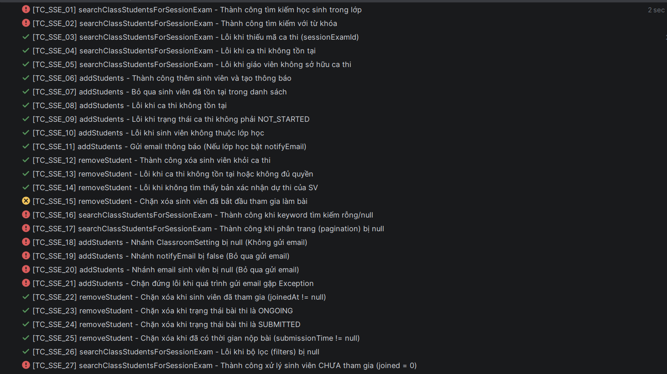
TC_SSE_01 | Tìm kiếm thí sinh | StudentSessionExamServiceImpl | searchClassStudentsForSessionExam | Thành công tìm kiếm học sinh trong lớp | ID ca thi hợp lệ | Trả về danh sách học sinh kèm trạng thái đã join hay chưa | Fail
TC_SSE_02 | Tìm kiếm thí sinh | StudentSessionExamServiceImpl | searchClassStudentsForSessionExam | Tìm kiếm theo từ khóa (Keyword) | Keyword = "Student A" | Chỉ trả về thí sinh có tên khớp với từ khóa | Fail
TC_SSE_03 | Tìm kiếm thí sinh | StudentSessionExamServiceImpl | searchClassStudentsForSessionExam | Lỗi khi thiếu mã ca thi | sessionExamId = null | Ném ngoại lệ AppException | Pass
TC_SSE_04 | Tìm kiếm thí sinh | StudentSessionExamServiceImpl | searchClassStudentsForSessionExam | Lỗi khi ca thi không tồn tại | ID ca thi ảo (99) | Ném ngoại lệ AppException | Pass
TC_SSE_05 | Tìm kiếm thí sinh | StudentSessionExamServiceImpl | searchClassStudentsForSessionExam | Chặn GV không sở hữu ca thi | GV khác truy cập | Ném ngoại lệ 403 - FORBIDDEN | Pass
TC_SSE_06 | Thêm thí sinh | StudentSessionExamServiceImpl | addStudents | Thành công thêm SV và tạo thông báo | Danh sách sinh viên mới | Lưu vào DB và tạo Notification cho sinh viên | Pass
TC_SSE_07 | Thêm thí sinh | StudentSessionExamServiceImpl | addStudents | Bỏ qua sinh viên đã có trong danh sách | ID SV đã tồn tại trong ca thi | Không thêm mới, không báo lỗi (Skip) | Pass
TC_SSE_08 | Thêm thí sinh | StudentSessionExamServiceImpl | addStudents | Lỗi khi ca thi không tồn tại | ID ca thi ảo (99) | Ném ngoại lệ AppException | Pass
TC_SSE_09 | Thêm thí sinh | StudentSessionExamServiceImpl | addStudents | Chặn thêm khi ca thi đã bắt đầu | Status = ONGOING | Ném ngoại lệ không cho phép thêm thí sinh | Pass
TC_SSE_10 | Thêm thí sinh | StudentSessionExamServiceImpl | addStudents | Lỗi khi SV không thuộc lớp học | ID SV lạ | Ném ngoại lệ AppException | Pass
TC_SSE_11 | Thêm thí sinh | StudentSessionExamServiceImpl | addStudents | Gửi email thông báo (Nếu bật) | Lớp học có setting notifyEmail=true | Gọi dịch vụ gửi email sau khi thêm SV | Pass
TC_SSE_12 | Xóa thí sinh | StudentSessionExamServiceImpl | removeStudent | Thành công xóa SV khỏi ca thi | ID ca thi và ID SV hợp lệ | Xóa bản ghi trong DB thành công | Pass
TC_SSE_13 | Xóa thí sinh | StudentSessionExamServiceImpl | removeStudent | Lỗi khi không có quyền xóa | GV không tạo ca thi | Ném ngoại lệ AppException | Pass
TC_SSE_14 | Xóa thí sinh | StudentSessionExamServiceImpl | removeStudent | Lỗi khi SV chưa được gán vào ca thi | ID SV chưa join | Ném ngoại lệ AppException | Pass
TC_SSE_15 | Xóa thí sinh | StudentSessionExamServiceImpl | removeStudent | Chặn xóa SV đã bắt đầu làm bài | examStartTime != null | Ném ngoại lệ CANNOT_REMOVE_STUDENT_EXAM_PARTICIPATED | Fail
TC_SSE_16 | Tìm kiếm thí sinh | StudentSessionExamServiceImpl | searchClassStudentsForSessionExam | Xử lý keyword rỗng/null | search = null | Vẫn trả về toàn bộ danh sách sinh viên hợp lệ | Fail
TC_SSE_17 | Tìm kiếm thí sinh | StudentSessionExamServiceImpl | searchClassStudentsForSessionExam | Xử lý phân trang (pagination) bị null | pagination = null | Tự động dùng giá trị mặc định (trang 0, size 20) | Fail
TC_SSE_18 | Thêm thí sinh | StudentSessionExamServiceImpl | addStudents | Xử lý khi setting lớp học bị null | ClassroomSetting không tồn tại | Thêm SV thành công, bỏ qua bước gửi email | Fail
TC_SSE_19 | Thêm thí sinh | StudentSessionExamServiceImpl | addStudents | Xử lý khi tắt tính năng gửi email | notifyEmail = false | Thêm SV thành công, không gọi hàm gửi email | Fail
TC_SSE_20 | Thêm thí sinh | StudentSessionExamServiceImpl | addStudents | Xử lý khi SV không có email | studentEmail = null | Thêm SV thành công, bỏ qua gửi email cho SV đó | Fail
TC_SSE_21 | Thêm thí sinh | StudentSessionExamServiceImpl | addStudents | Chặn crash khi gửi email gặp lỗi | EmailService ném RuntimeException | Lưu DB thành công, log lỗi email nhưng không rollback | Fail
TC_SSE_22 | Xóa thí sinh | StudentSessionExamServiceImpl | removeStudent | Chặn xóa SV đã Join phòng | joinedAt != null | Ném ngoại lệ AppException | Pass
TC_SSE_23 | Xóa thí sinh | StudentSessionExamServiceImpl | removeStudent | Chặn xóa khi bài thi đang ONGOING | submissionStatus = NOT_SUBMITTED | Ném ngoại lệ AppException | Pass
TC_SSE_24 | Xóa thí sinh | StudentSessionExamServiceImpl | removeStudent | Chặn xóa khi SV đã nộp bài | submissionStatus = SUBMITTED | Ném ngoại lệ AppException | Pass
TC_SSE_25 | Xóa thí sinh | StudentSessionExamServiceImpl | removeStudent | Chặn xóa khi đã ghi nhận giờ nộp | submissionTime != null | Ném ngoại lệ AppException | Pass
TC_SSE_26 | Tìm kiếm thí sinh | StudentSessionExamServiceImpl | searchClassStudentsForSessionExam | Lỗi khi filter bị null | filter = null | Ném ngoại lệ AppException | Pass
TC_SSE_27 | Tìm kiếm thí sinh | StudentSessionExamServiceImpl | searchClassStudentsForSessionExam | Hiển thị đúng trạng thái CHƯA join | joined = 0 (false) | Thuộc tính isJoined trong Response = false | Fail
TC_SSE_28 | Tìm kiếm thí sinh | StudentSessionExamServiceImpl | searchClassStudentsForSessionExam | Xử lý keyword chỉ có khoảng trắng | search = " " | Coi như keyword rỗng, trả về toàn bộ danh sách | Fail
TC_SSE_29 | Tìm kiếm thí sinh | StudentSessionExamServiceImpl | searchClassStudentsForSessionExam | Xử lý PagingMeta bị null | meta = null | Sử dụng trang số 1 làm mặc định | Fail
TC_SSE_30 | Thêm thí sinh | StudentSessionExamServiceImpl | addStudents | Xử lý danh sách ID đầu vào rỗng | studentIds = [] | Kết thúc hàm sớm, không thực hiện truy vấn thêm | Pass
TC_SSE_31 | Xóa thí sinh | StudentSessionExamServiceImpl | removeStudent | Chặn xóa khi status null nhưng có joinedAt | status=null, joinedAt!=null | Ném ngoại lệ AppException | Pass
TC_SSE_32 | Xóa thí sinh | StudentSessionExamServiceImpl | removeStudent | Chặn xóa khi status=SUBMITTED dù time=null | Nhánh OR trong logic nộp bài | Ném ngoại lệ AppException | Pass
TC_SSE_33 | Tìm kiếm thí sinh | StudentSessionExamServiceImpl | searchClassStudentsForSessionExam | Tính toán đúng tổng số trang/dòng | Query trả về 50 dòng | Meta Response trả về đúng totalRows=50, totalPages=5 | Fail
TC_SSE_34 | Thêm thí sinh | StudentSessionExamServiceImpl | addStudents | Xử lý danh sách MIXED (cũ + mới) | [SV cũ, SV mới] | Chỉ thêm SV mới, không báo lỗi với SV cũ | Pass
TC_SSE_35 | Xóa thí sinh | StudentSessionExamServiceImpl | removeStudent | Chặn xóa khi có time dù status=NULL | submissionTime != null | Ném ngoại lệ AppException | Pass
TC_SSE_36 | Thêm thí sinh | StudentSessionExamServiceImpl | addStudents | Tắt email dù SV có email hợp lệ | notifyEmail = false | Không gọi EmailService | Pass
TC_SSE_37 | Tìm kiếm thí sinh | StudentSessionExamServiceImpl | searchClassStudentsForSessionExam | Kiểm tra tính toàn vẹn dữ liệu Mapping | Mock đầy đủ Avatar, Code, Username | Trả về DTO khớp hoàn toàn với dữ liệu Mock | Fail
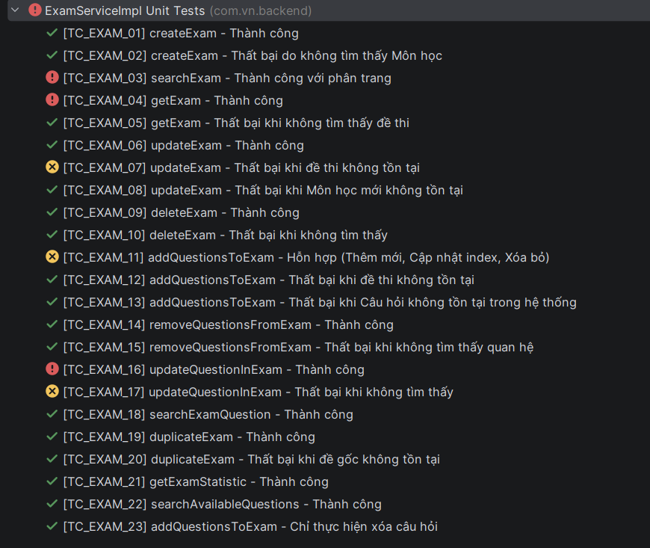
TC_EXAM_01 | Tạo đề thi | ExamServiceImpl | createExam | Thành công tạo đề thi mới | Payload đầy đủ, Mon học hợp lệ | Đề thi được lưu vào DB, trả về thông tin đề thi | Pass
TC_EXAM_02 | Tạo đề thi | ExamServiceImpl | createExam | Thất bại do không tìm thấy Môn học | ID môn học ảo (99) | Ném ngoại lệ AppException (Môn học không tồn tại) | Pass
TC_EXAM_03 | Tìm kiếm đề thi | ExamServiceImpl | searchExam | Thành công tìm kiếm với phân trang | Filter và Pagination hợp lệ | Trả về danh sách đề thi kèm thông tin phân trang | Fail
TC_EXAM_04 | Chi tiết đề thi | ExamServiceImpl | getExam | Thành công lấy thông tin đề thi | ID đề thi tồn tại | Trả về DTO chứa thông tin chi tiết đề thi | Fail
TC_EXAM_05 | Chi tiết đề thi | ExamServiceImpl | getExam | Thất bại khi không tìm thấy đề thi | ID đề thi ảo (99) | Ném ngoại lệ AppException (404 - NOT FOUND) | Pass
TC_EXAM_06 | Cập nhật đề thi | ExamServiceImpl | updateExam | Thành công cập nhật tiêu đề/môn học | Title mới, SubjectId hợp lệ | Dữ liệu tiêu đề và môn học được cập nhật trong DB | Pass
TC_EXAM_07 | Cập nhật đề thi | ExamServiceImpl | updateExam | Thất bại khi đề thi không tồn tại | ID đề thi ảo (99) | Ném ngoại lệ AppException | Fail
TC_EXAM_08 | Cập nhật đề thi | ExamServiceImpl | updateExam | Thất bại khi Môn học mới không tồn tại | ID môn học ảo (99) | Ném ngoại lệ AppException (Môn học không hợp lệ) | Pass
TC_EXAM_09 | Xóa đề thi | ExamServiceImpl | deleteExam | Đánh dấu xóa logic (isDeleted = true) | ID đề thi hợp lệ | Trạng thái isDeleted chuyển thành true trong DB | Pass
TC_EXAM_10 | Xóa đề thi | ExamServiceImpl | deleteExam | Thất bại khi không tìm thấy đề | ID đề thi ảo (99) | Ném ngoại lệ AppException | Pass
TC_EXAM_11 | Quản lý câu hỏi | ExamServiceImpl | addQuestionsToExam | Hỗn hợp: Thêm mới, Cập nhật INDEX, Xóa | Danh sách câu hỏi mới và thay đổi vị trí | Cập nhật đúng thứ tự (OrderIndex) cho từng câu hỏi | Fail
TC_EXAM_12 | Quản lý câu hỏi | ExamServiceImpl | addQuestionsToExam | Thất bại khi đề thi không tồn tại | ID đề thi ảo (99) | Ném ngoại lệ AppException | Pass
TC_EXAM_13 | Quản lý câu hỏi | ExamServiceImpl | addQuestionsToExam | Thất bại khi Câu hỏi không có trong hệ thống | ID câu hỏi ảo (99) | Ném ngoại lệ AppException (Câu hỏi không hợp lệ) | Pass
TC_EXAM_14 | Gỡ câu hỏi | ExamServiceImpl | removeQuestionsFromExam | Thành công gỡ câu hỏi khỏi đề thi | ID đề và ID câu hỏi hợp lệ | Bản ghi quan hệ bị xóa khỏi DB | Pass
TC_EXAM_15 | Gỡ câu hỏi | ExamServiceImpl | removeQuestionsFromExam | Thất bại khi không tìm thấy quan hệ | ID câu hỏi không nằm trong đề | Ném ngoại lệ AppException | Pass
TC_EXAM_16 | Cập nhật câu hỏi | ExamServiceImpl | updateQuestionInExam | Thành công cập nhật thứ tự (OrderIndex) | OrderIndex mới (ví dụ: 5) | Thứ tự câu hỏi trong đề được cập nhật thành công | Fail
TC_EXAM_17 | Cập nhật câu hỏi | ExamServiceImpl | updateQuestionInExam | Thất bại khi không tìm thấy quan hệ | ID đề hoặc ID câu hỏi sai | Ném ngoại lệ AppException | Fail
TC_EXAM_18 | Tìm kiếm câu hỏi | ExamServiceImpl | searchExamQuestion | Thành công lấy danh sách câu hỏi trong đề | ID đề thi hợp lệ | Trả về danh sách các câu hỏi đã được gán vào đề | Pass
TC_EXAM_19 | Nhân bản đề | ExamServiceImpl | duplicateExam | Thành công nhân bản đề kèm danh sách câu hỏi | ID đề thi gốc hợp lệ | Tạo đề thi mới với nội dung và câu hỏi y hệt đề gốc | Pass
TC_EXAM_20 | Nhân bản đề | ExamServiceImpl | duplicateExam | Thất bại khi đề gốc không tồn tại | ID đề thi ảo (99) | Ném ngoại lệ AppException | Pass
TC_EXAM_21 | Thống kê | ExamServiceImpl | getExamStatistic | Thành công lấy tổng số lượng câu hỏi | ID đề thi hợp lệ | Trả về chính xác số lượng câu hỏi đang có trong đề | Pass
TC_EXAM_22 | Truy vấn câu hỏi | ExamServiceImpl | searchAvailableQuestions | Thành công tìm câu hỏi có sẵn để thêm vào đề | Filter môn học, loại câu hỏi | Trả về danh sách câu hỏi chưa được gán vào đề hiện tại | Pass
TC_EXAM_23 | Quản lý câu hỏi | ExamServiceImpl | addQuestionsToExam | Chỉ thực hiện xóa toàn bộ câu hỏi | Gửi danh sách câu hỏi rỗng [] | Toàn bộ câu hỏi cũ bị gỡ bỏ khỏi đề thi thành công | Pass
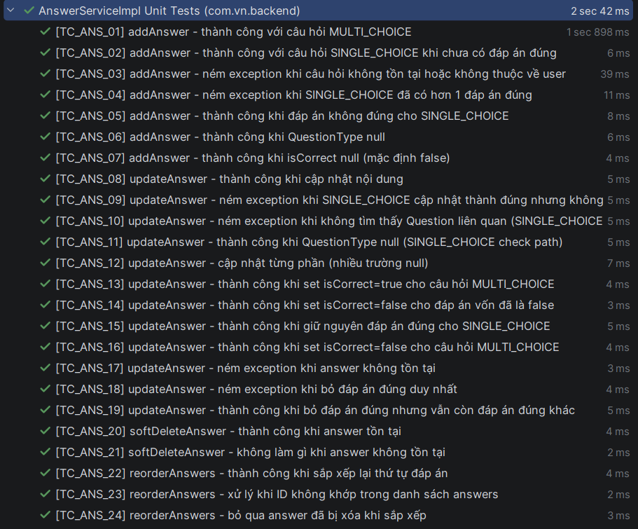
TC_ANS_01 | Thêm đáp án | AnswerServiceImpl | addAnswer | Thành công với câu hỏi MULTI_CHOICE | QuestionId (Multi), Content, isCorrect=true | Lưu đáp án thành công vào DB | Pass
TC_ANS_02 | Thêm đáp án | AnswerServiceImpl | addAnswer | Thành công với câu hỏi SINGLE_CHOICE khi chưa có đáp án đúng | QuestionId (Single), isCorrect=true | Lưu đáp án thành công vào DB | Pass
TC_ANS_03 | Thêm đáp án | AnswerServiceImpl | addAnswer | Thất bại khi câu hỏi không tồn tại hoặc không thuộc user | ID câu hỏi ảo (999) | Ném ngoại lệ AppException (404 - NOT FOUND) | Pass
TC_ANS_04 | Thêm đáp án | AnswerServiceImpl | addAnswer | Thất bại khi SINGLE_CHOICE đã có hơn 1 đáp án đúng | QuestionId (Single), isCorrect=true (khi đã có đáp án đúng) | Ném ngoại lệ logic câu hỏi (INVALID_LOGIC_QUESTION) | Pass
TC_ANS_05 | Thêm đáp án | AnswerServiceImpl | addAnswer | Thành công khi đáp án sai cho SINGLE_CHOICE | isCorrect=false | Lưu đáp án thành công (không check logiic 1 đáp án đúng) | Pass
TC_ANS_06 | Thêm đáp án | AnswerServiceImpl | addAnswer | Thành công khi QuestionType bị null | type = null | Lưu đáp án bình thường | Pass
TC_ANS_07 | Thêm đáp án | AnswerServiceImpl | addAnswer | Thành công khi isCorrect null (mặc định false) | isCorrect = null | Đáp án được lưu với trạng thái sai | Pass
TC_ANS_08 | Cập nhật đáp án | AnswerServiceImpl | updateAnswer | Thành công cập nhật nội dung đáp án | Content mới | Dữ liệu nội dung được cập nhật trong DB | Pass
TC_ANS_09 | Cập nhật đáp án | AnswerServiceImpl | updateAnswer | Thất bại khi SINGLE_CHOICE cập nhật thành đúng nhưng không tìm thấy repo | Logic kiểm tra đáp án đúng duy nhất | Ném ngoại lệ logic câu hỏi | Pass
TC_ANS_10 | Cập nhật đáp án | AnswerServiceImpl | updateAnswer | Xử lý khi không tìm thấy Question liên quan | QuestionId không tồn tại trong DB | Bỏ qua check logic loại câu hỏi, lưu bình thường | Pass
TC_ANS_11 | Cập nhật đáp án | AnswerServiceImpl | updateAnswer | Thành công khi QuestionType null | type = null | Cập nhật đáp án bình thường | Pass
TC_ANS_12 | Cập nhật đáp án | AnswerServiceImpl | updateAnswer | Cập nhật từng phần (nhiều trường null) | Chỉ gửi 1 trong các trường (content/order/isCorrect) | Các trường khác giữ nguyên giá trị cũ | Pass
TC_ANS_13 | Cập nhật đáp án | AnswerServiceImpl | updateAnswer | Thành công đặt isCorrect=true cho MULTI_CHOICE | QuestionId (Multi), isCorrect=true | Cho phép nhiều đáp án đúng | Pass
TC_ANS_14 | Cập nhật đáp án | AnswerServiceImpl | updateAnswer | Thành công khi giữ nguyên isCorrect=false | Đang SAI, cập nhật thành SAI | Không thực hiện check logic đáp án đúng | Pass
TC_ANS_15 | Cập nhật đáp án | AnswerServiceImpl | updateAnswer | Thành công giữ nguyên đáp án đúng cho SINGLE_CHOICE | Đang ĐÚNG, cập nhật thành ĐÚNG | Vẫn giữ trạng thái đáp án đúng duy nhất | Pass
TC_ANS_16 | Cập nhật đáp án | AnswerServiceImpl | updateAnswer | Thành công đặt isCorrect=false cho MULTI_CHOICE | QuestionId (Multi), isCorrect=false | Cập nhật trạng thái đáp án thành công | Pass
TC_ANS_17 | Cập nhật đáp án | AnswerServiceImpl | updateAnswer | Thất bại khi đáp án (Answer) không tồn tại | ID đáp án ảo (999) | Ném ngoại lệ AppException (NOT FOUND) | Pass
TC_ANS_18 | Cập nhật đáp án | AnswerServiceImpl | updateAnswer | Thất bại khi bỏ đáp án đúng duy nhất | isCorrect=false (khi không còn đáp án đúng nào khác) | Ném ngoại lệ logic câu hỏi | Pass
TC_ANS_19 | Cập nhật đáp án | AnswerServiceImpl | updateAnswer | Thành công bỏ đáp án đúng khi vẫn còn câu đúng khác | isCorrect=false (MULTI_CHOICE hoặc SINGLE đã đổi cái khác) | Cập nhật trạng thái đáp án thành công | Pass
TC_ANS_20 | Xóa đáp án | AnswerServiceImpl | softDeleteAnswer | Thành công xóa logic | ID đáp án hợp lệ | isDeleted chuyển thành true trong DB | Pass
TC_ANS_21 | Xóa đáp án | AnswerServiceImpl | softDeleteAnswer | Không làm gì khi đáp án không tồn tại | ID đáp án ảo (999) | Trả về bình thường (không ném lỗi) | Pass
TC_ANS_22 | Sắp xếp đáp án | AnswerServiceImpl | reorderAnswers | Thành công sắp xếp lại thứ tự hiển thị | Danh sách ID mới [3, 1, 2] | Cập nhật OrderIndex theo đúng mảng ID truyền vào | Pass
TC_ANS_23 | Sắp xếp đáp án | AnswerServiceImpl | reorderAnswers | Xử lý khi ID trong mảng không khớp với câu hỏi | ID lạ (999) truyền vào | Bỏ qua ID không thuộc câu hỏi đó | Pass
TC_ANS_24 | Sắp xếp đáp án | AnswerServiceImpl | reorderAnswers | Bỏ qua đáp án đã bị xóa (isDeleted=true) | Answer có isDeleted=true | Không thực hiện lưu lại thứ tự cho đáp án đã xóa | Pass

Module OT
1.1 Tools and Libraries:
JUnit 5, Mockito, Jacoco
1.2 Scope of Testing
Các thành phần được kiểm thử | Tệp | AdaptiveSessionServiceImpl.java, LearningPathServiceImpl.java
 | Hàm | getNextQuestion, submitAnswer, getPracticeSet getLearningPath, getMasteryProgress
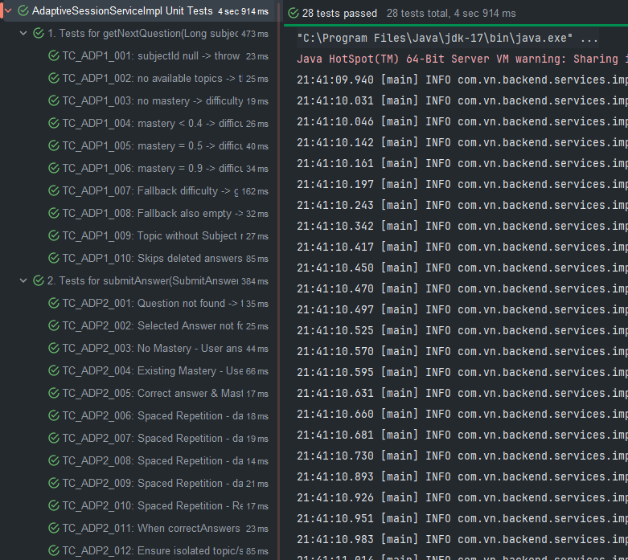
Các thành phần không được kiểm thử | - Các thao tác với CSDL qua các lớp Repository (QuestionRepository, AnswerRepository, UserTopicMasteryRepository - đã được mock). - Hệ thống gửi/nhận request (Controller). => Unit test tập trung logic kinh doanh: hệ thống phân bổ độ khó (Adaptive Learning), thuật toán giãn cách lặp lại (Spaced Repetition) và cấp quyền trên bản đồ lộ trình học tập (Learning Path).

1.3. Unit test cases
TestcaseID | Chức năng/use case | Lớp | Phương thức | Mục tiêu kiểm thử | Input (Dữ liệu mock) | Expected output | Kết quả | Ghi chú
TC_ADP_001 | Lấy câu hỏi tiếp theo | AdaptiveSessionServiceImpl | getNextQuestion() | Kỳ vọng throw BAD_REQUEST khi subjectId null | subjectId = null | Ném lỗi AppException, status: BAD_REQUEST | Pass | Đúng như kì vọng
TC_ADP_002 | Lấy câu hỏi tiếp theo | AdaptiveSessionServiceImpl | getNextQuestion() | Kỳ vọng throw NOT_FOUND khi không tìm thấy chủ đề học tập nào | subjectId = 10; mock: topicRepository trả về empty list | Ném lỗi AppException, status: NOT_FOUND | Pass | Đúng như kì vọng
TC_ADP_003 | Lấy câu hỏi tiếp theo | AdaptiveSessionServiceImpl | getNextQuestion() | Trả về câu hỏi độ khó 1 khi user chưa có lịch sử rèn luyện (mastery) | subjectId = 10; mock: chưa có mastery trong DB | Trả về NextQuestionResponse với câu hỏi độ khó 1 | Pass | Đúng như kì vọng
TC_ADP_004 | Lấy câu hỏi tiếp theo | AdaptiveSessionServiceImpl | getNextQuestion() | Trả về câu hỏi độ khó 1 khi điểm rèn luyện (mastery) còn thấp < 0.4 | subjectId = 10; mock: masteryScore = 0.3 | Trả về NextQuestionResponse với câu hỏi độ khó 1 | Pass | Đúng như kì vọng
TC_ADP_005 | Lấy câu hỏi tiếp theo | AdaptiveSessionServiceImpl | getNextQuestion() | Trả về câu hỏi độ khó 2 khi điểm rèn luyện (mastery) bằng 0.5 | subjectId = 10; mock: masteryScore = 0.5 | Trả về NextQuestionResponse với câu hỏi độ khó 2 | Pass | Đúng như kì vọng
TC_ADP_006 | Lấy câu hỏi tiếp theo | AdaptiveSessionServiceImpl | getNextQuestion() | Trả về câu hỏi độ khó 3 (cao nhất) khi điểm rèn luyện bằng 0.9 | subjectId = 10; mock: masteryScore = 0.9 | Trả về NextQuestionResponse với câu hỏi độ khó 3 | Pass | Đúng như kì vọng
TC_ADP_007 | Lấy câu hỏi tiếp theo | AdaptiveSessionServiceImpl | getNextQuestion() | Cơ chế fallback: Trả về câu hỏi không phân độ khó nếu hết câu hỏi đúng level | subjectId = 10; mock: câu hỏi đúng level rỗng, nhưng DB còn câu hỏi khác | Trả về NextQuestionResponse bằng hàm fallback an toàn | Pass | Đúng như kì vọng
TC_ADP_008 | Lấy câu hỏi tiếp theo | AdaptiveSessionServiceImpl | getNextQuestion() | Kỳ vọng throw NOT_FOUND nếu cả câu hỏi đúng level và fallback đều hết | subjectId = 10; mock: DB hoàn toàn trống (rỗng) | Ném lỗi AppException, status: NOT_FOUND | Pass | Đúng như kì vọng
TC_ADP_009 | Lấy câu hỏi tiếp theo | AdaptiveSessionServiceImpl | getNextQuestion() | Tránh NullPointerException khi topic không liên kết hoàn toàn với entity subject | subjectId = 10; mock: Topic model liên kết không hoàn chỉnh | Vẫn trả về subjectId trực tiếp từ trường lưu của Topic | Pass | Đúng như kì vọng
TC_ADP_010 | Lấy câu hỏi tiếp theo | AdaptiveSessionServiceImpl | getNextQuestion() | Bỏ qua (filter) các câu trả lời hiển thị nếu nó đã bị đánh dấu isDeleted = true | mock: list answers có 1 câu bị isDeleted=true | NextQuestionResponse chỉ chứa các đáp án còn active | Pass | Đúng như kì vọng
TC_ADP_011 | Nộp câu trả lời | AdaptiveSessionServiceImpl | submitAnswer() | Kỳ vọng throw NOT_FOUND nếu questionId không tồn tại | req = {questionId: 1000}; mock: questionRepository null | Ném lỗi AppException, status: NOT_FOUND | Pass | Đúng như kì vọng
TC_ADP_012 | Nộp câu trả lời | AdaptiveSessionServiceImpl | submitAnswer() | Kỳ vọng throw NOT_FOUND nếu selectedAnswerId không tồn tại | req = {answerId: 10002}; mock: answerRepository null | Ném lỗi AppException, status: NOT_FOUND | Pass | Đúng như kì vọng
TC_ADP_013 | Nộp câu trả lời | AdaptiveSessionServiceImpl | submitAnswer() | Tạo mới bảng lưu lịch sử mastery nếu trả lời đúng lần đầu tiên | req = trả lời đúng; mock: CHƯA có DB mastery | Lưu UserTopicMastery mới (score = 0.1, ngày ôn tập = now + 1) | Pass | Đúng như kì vọng
TC_ADP_014 | Nộp câu trả lời | AdaptiveSessionServiceImpl | submitAnswer() | Cập nhật lại điểm số và xếp lịch ôn tập +1 ngày nếu trả lời sai | req = trả lời sai; mock: CÓ mastery cũ (score = 0.5) | Lưu UserTopicMastery update (wasCorrect = false, ngày ôn tập = now + 1) | Pass | Đúng như kì vọng
TC_ADP_015 | Nộp câu trả lời | AdaptiveSessionServiceImpl | submitAnswer() | Nhảy quãng thời gian +3 ngày nếu user đạt thành tựu master (score >= 0.8) lần đầu | req = trả lời đúng; mock: tính điểm mới đạt 0.82 | Lưu UserTopicMastery update (ngày ôn tập = now + 3 ngày) | Pass | Đúng như kì vọng
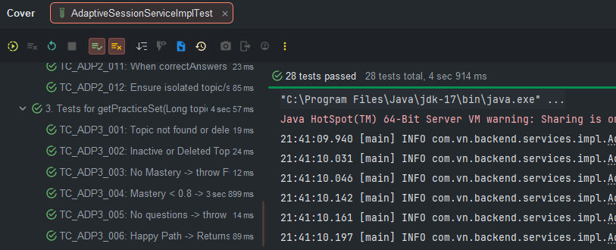
TC_ADP_016 | Nộp câu trả lời | AdaptiveSessionServiceImpl | submitAnswer() | Spaced Repetition: Ôn lại trễ <= 10 ngày -> Khoảng cách tiếp theo giãn thành +7 ngày | req = trả lời đúng; mock: review trễ giới hạn <= 10 ngày | Khoảng cách ngày ôn tập lùi về tương lai + 7 ngày hợp lý | Pass | Đúng như kì vọng
TC_ADP_017 | Nộp câu trả lời | AdaptiveSessionServiceImpl | submitAnswer() | Spaced Repetition: Ôn lại trễ mốc <= 20 ngày -> Lùi lịch +14 ngày | req = trả lời đúng; mock: review trễ giới hạn <= 20 ngày | Khoảng cách ngày ôn tập lùi về tương lai + 14 ngày | Pass | Đúng như kì vọng
TC_ADP_018 | Nộp câu trả lời | AdaptiveSessionServiceImpl | submitAnswer() | Spaced Repetition: Ôn lại trễ mốc <= 40 ngày -> Lùi lịch +30 ngày | req = trả lời đúng; mock: review trễ giới hạn <= 40 ngày | Khoảng cách ngày ôn tập lùi về tương lai + 30 ngày | Pass | Đúng như kì vọng
TC_ADP_019 | Nộp câu trả lời | AdaptiveSessionServiceImpl | submitAnswer() | Spaced Repetition: Ôn lại trễ quá hạn > 40 ngày -> Lùi lịch +60 ngày dài hạn | req = trả lời đúng; mock: review trễ > 40 ngày | Khoảng cách ngày ôn tập lùi về tương lai + 60 ngày | Pass | Đúng như kì vọng
TC_ADP_020 | Nộp câu trả lời | AdaptiveSessionServiceImpl | submitAnswer() | Không cộng dồn bừa lịch ôn tập nếu user chỉ đang rèn luyện sớm (trước due date limit) | req = trả lời đúng; mock: nextReviewDate đang vẫn nằm ở tương lai | Ngày review tiếp theo nextReviewDate giữ nguyên không trôi dạt | Pass | Đúng như kì vọng
TC_ADP_021 | Nộp câu trả lời | AdaptiveSessionServiceImpl | submitAnswer() | Xử lý safe logic (Null Safety) nếu CSDL cấu hình lỗi thiếu cờ isCorrect cho mọi câu trả lời | req = trả lời đúng; mock: array correctAnswers = rỗng | Service bỏ null thuộc tính đáp án và pass an toàn không bung NPE | Pass | Đúng như kì vọng
TC_ADP_022 | Nộp câu trả lời | AdaptiveSessionServiceImpl | submitAnswer() | Tránh NullPointerException triệt để khi bảng Question bị tách rời cô lập (không Parent model Topic) | req = nộp câu trả lời hợp lệ; mock: obj Question hổng mapping tới Topic | Code pass bình thường (vượt lỗi mapping tên Topic) | Pass | Đúng như kì vọng
TC_ADP_023 | Lấy bộ bài tập | AdaptiveSessionServiceImpl | getPracticeSet() | Kỳ vọng throw NOT_FOUND khi Topic (chủ đề rèn luyện) không tồn tại | topicId = 100; mock: topicRepository.findById rỗng | Ném lỗi AppException, status: NOT_FOUND | Pass | Đúng như kì vọng
TC_ADP_024 | Lấy bộ bài tập | AdaptiveSessionServiceImpl | getPracticeSet() | Kỳ vọng throw NOT_FOUND khi Topic lôi ra bị vô hiệu hóa (isActive=false) hoặc xóa mềm | topicId = 100; mock: topic.isActive = false | Ném lỗi AppException, status: NOT_FOUND | Pass | Đúng như kì vọng
TC_ADP_025 | Lấy bộ bài tập | AdaptiveSessionServiceImpl | getPracticeSet() | Khóa truy cập: Ném FORBIDDEN khi user chưa có bất cứ kinh nghiệm nào (mastery) với Topic | topicId = 100; mock: database user mastery list rỗng | Ném lỗi AppException, status: FORBIDDEN | Pass | Đúng như kì vọng
TC_ADP_026 | Lấy bộ bài tập | AdaptiveSessionServiceImpl | getPracticeSet() | Khóa truy cập: Ném FORBIDDEN khi chỉ số mastery score cày chưa đủ chuẩn quy định (< 0.8) | topicId = 100; mock: mastery score = 0.79 | Ném lỗi AppException, status: FORBIDDEN | Pass | Đúng như kì vọng
TC_ADP_027 | Lấy bộ bài tập | AdaptiveSessionServiceImpl | getPracticeSet() | Ném NOT_FOUND khi user đủ chuẩn điểm truy cập nhưng database chưa chuẩn bị bài tập nào | topicId = 100; mock: danh sách question list của repository rỗng | Ném lỗi AppException, status: NOT_FOUND | Pass | Đúng như kì vọng
TC_ADP_028 | Lấy bộ bài tập | AdaptiveSessionServiceImpl | getPracticeSet() | Luồng Happy Path: Trả bộ practice set kèm ánh xạ isCorrect phân biệt đầy đủ để front-end thao tác chấm | topicId = 100; mock: mastery >0.8 và list answers đủ cờ | Trả về model PracticeSetResponse mapping chính xác | Pass | Đúng như kì vọng
TC_LP_001 | Lộ trình học tập | LearningPathServiceImpl | getLearningPath() | Kỳ vọng throw NOT_FOUND khi subjectId không hợp lệ | subjectId = 100; mock subjectRepository rỗng | Ném lỗi AppException, status: NOT_FOUND | Pass | Đúng như kì vọng
TC_LP_002 | Lộ trình học tập | LearningPathServiceImpl | getLearningPath() | Lọc Topics - Chỉ trả về các topic có số lượng câu hỏi ôn tập đạt tối thiểu (>=15 câu) | mock: 3 topic, nhưng hàm validate chỉ trả về 2 topic đủ 15 câu | Trả về danh sách chứa đúng 2 topic đủ điều kiện | Pass | Đúng như kì vọng
TC_LP_003 | Lộ trình học tập | LearningPathServiceImpl | getLearningPath() | Khóa chặn: Nếu không có chủ đề tiên quyết + điểm rèn luyện >= 0.8 -> Trạng thái MASTERED | mock: prerequisite=null, masteryScore=0.85 | Trả về list có Topic trạng thái MASTERED | Pass | Đúng như kì vọng
TC_LP_004 | Lộ trình học tập | LearningPathServiceImpl | getLearningPath() | Khóa chặn: Nếu không có chủ đề tiên quyết + điểm rèn luyện < 0.8 -> Trạng thái LEARNING | mock: prerequisite=null, masteryScore=0.79 | Trả về list có Topic trạng thái LEARNING | Pass | Đúng như kì vọng
TC_LP_005 | Lộ trình học tập | LearningPathServiceImpl | getLearningPath() | Khóa chặn: Trạng thái MASTERED nếu đã thỏa mãn topic tiên quyết VÀ điểm bản thân đạt >= 0.8 | mock: prereqScore=1.0, masteryScore=0.8 | Topic hiện tại được trả về trạng thái MASTERED | Pass | Đúng như kì vọng
TC_LP_006 | Lộ trình học tập | LearningPathServiceImpl | getLearningPath() | Khóa chặn: Trạng thái LEARNING nếu thỏa mãn topic tiên quyết NHƯNG điểm bản thân < 0.8 | mock: prereqScore=0.85, masteryScore=0.5 | Topic hiện tại được trả về trạng thái LEARNING | Pass | Đúng như kì vọng
TC_LP_007 | Lộ trình học tập | LearningPathServiceImpl | getLearningPath() | Khóa chặn: Trạng thái LOCKED nếu topic tiên quyết chưa vượt qua (Dù điểm bản thân cao tới đâu) | mock: prereqScore=0.7, masteryScore=0.9 | Topic bị kiểm soát trả về trạng thái LOCKED | Pass | Đúng như kì vọng
TC_LP_008 | Lộ trình học tập | LearningPathServiceImpl | getLearningPath() | Khóa chặn: Trạng thái LOCKED nếu database thiếu hẳn bảng điểm của topic tiên quyết | mock: không tìm thấy userTopicMastery của prereq | Topic trả về trạng thái LOCKED do không đủ data chứng nhận | Pass | Đúng như kì vọng
TC_LP_009 | Lộ trình học tập | LearningPathServiceImpl | getLearningPath() | Khởi tạo trống: Trạng thái LEARNING (điểm 0.0) nếu topic chưa từng được thi (chưa có masteryscore) | mock: userTopicMastery rỗng cho topic này | Topic trả về trạng thái LEARNING với masteryScore=0.0 | Pass | Đúng như kì vọng
TC_LP_010 | Tiến độ học tập | LearningPathServiceImpl | getMasteryProgress() | Thành công - Map list tiến độ các vùng kiến thức hoàn chỉnh đầy đủ entity (Topic, Subject) | mock: mastery1 và mastery2 mang đầy đủ join data | MasteryProgressResponse chứa mảng chuẩn tên Topic và Subject | Pass | Đúng như kì vọng
TC_LP_011 | Tiến độ học tập | LearningPathServiceImpl | getMasteryProgress() | An toàn (Safe Null) khi bản ghi mastery database bị lủng metadata Topic map chéo | mock: mastery có topic_id nhưng mapping obj Topic = null | Trả response chứa mastery an toàn, name=null (không ngắt NPE) | Pass | Đúng như kì vọng
TC_LP_012 | Tiến độ học tập | LearningPathServiceImpl | getMasteryProgress() | An toàn (Safe Null) khi bản ghi Topic lủng data Subject liên kết gốc tại DB | mock: data Topic có subject_id dưng entity Mapping Subject = null | Trả response an toàn với subjectName=null | Pass | Đúng như kì vọng
TC_LP_013 | Tiến độ học tập | LearningPathServiceImpl | getMasteryProgress() | Fallback - Trả array rỗng không báo lỗi khi sinh viên mới tơ chưa trải qua quá trình đánh giá nào | mock: List query userTopicMastery trả về array empty | Response rỗng an toàn, kích thước list = 0 | Pass | Đúng như kì vọng

1.4. Project Link:
1.4. Project Link:
1.5 Execution Report

1.6 Code Coverage Report

1.7 Tài liệu tham khảo + danh sách các prompt đã dùng

Phi chức năng
1.1 Tools and Libraries:
Jest
1.2 Scope of Testing
Các thành phần được kiểm thử | Tệp | exam.service.ts
 | Hàm | createExam, getExamById, getAllExams, updateExam, deleteExam, duplicateExam, addQuestionsToExam, removeQuestionsFromExam, replaceQuestionInExam, compactExamOrder, getNextOrderIndex, addQuestionsToExam, removeQuestionsFromExam, replaceQuestionInExam, compactExamOrder, getNextOrderIndex, getExamStatistics, searchExams, validateExamStructure, getExamTypes, createExamType, updateExamType, deleteExamType
Các thành phần không được kiểm thử | - Repository => Lý do: Repositories chịu trách nhiệm giao tiếp trực tiếp với cơ sở dữ liệu vật lý (MySQL/TypeORM). Nguyên tắc của Unit Test là phải chạy nhanh và cô lập, không chạm vào database thực để tránh việc thay đổi dữ liệu hoặc gây lỗi "Domino" nếu DB rớt rớt mạng - Controller => Lý do: Controller chỉ đóng vai trò như "Người đưa thư", nhận HTTP Request (phân giải URL, Header) và trả về HTTP status format (200, 400). Hoàn toàn không có phép toán nghiệm vụ nào bên trong nó. - Enity và dto => Lý do: Đây chỉ là cấu trúc khai báo dữ liệu thuần túy (Plain Old Data Objects) không chứa behavior xử lý logic, nên không có giá trị/nguy cơ lỗi để cần thiết chèn Unit Test.

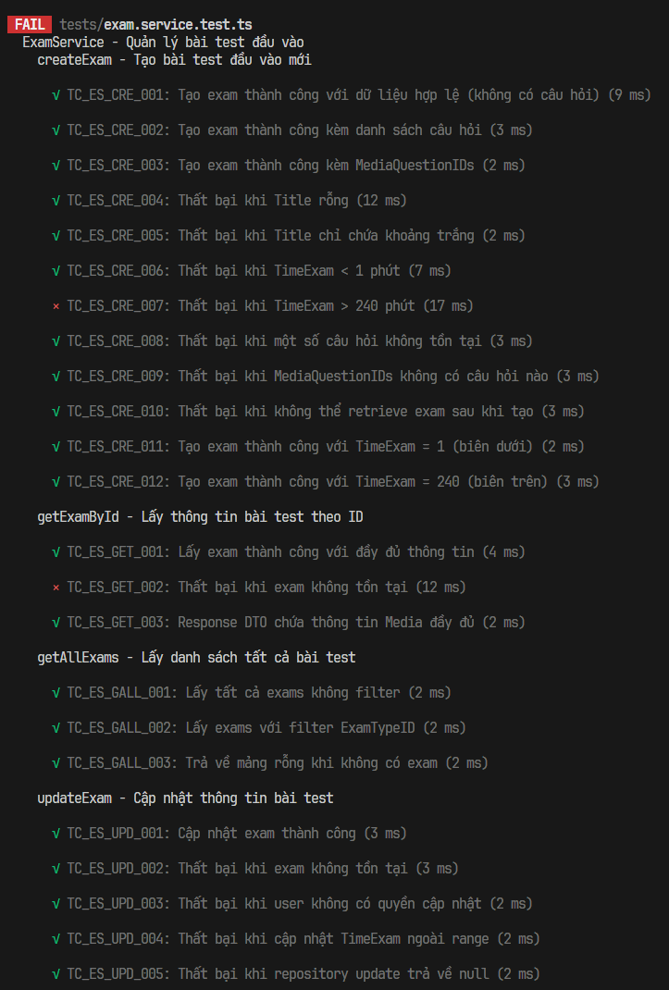
1.3. Unit test cases
TestcaseID | Chức năng/use case | Lớp | Phương thức | Mục tiêu kiểm thử | Input (Dữ liệu mock) | Expected output | Kết quả | Ghi chú
TC_ES_CRE_001 | Tạo bài test đầu vào mới | ExamService | createExam | Kiểm tra tạo exam cơ bản chỉ với thông tin metadata | Title = "TOEIC Practice Test", TimeExam = 120, ExamTypeID = 1 | Exam object được tạo với đầy đủ thông tin | Pass | Trường hợp đơn giản nhất - tạo exam trống rồi thêm câu hỏi sau
TC_ES_CRE_002 |  | ExamService | createExam | Kiểm tra tạo exam với câu hỏi được gán sẵn | Exam data + questions array [{QuestionID: 1, OrderIndex: 1}, ...] | Exam được tạo và questions được gắn đúng order | Pass | Flow phổ biến khi tạo exam từ question bank
TC_ES_CRE_003 |  | ExamService | createExam | Kiểm tra tạo exam bằng cách chọn media groups | Exam data + MediaQuestionIDs = [1] | Exam được tạo, tất cả questions từ media group được thêm | Pass | Dùng khi giáo viên chọn nhóm media thay vì từng câu hỏi
TC_ES_CRE_004 |  | ExamService | createExam | Kiểm tra validation - Title không được rỗng | Title = "" (chuỗi rỗng) | Error "Exam title cannot be empty" | Pass | Business rule - bài test phải có tên để nhận diện
TC_ES_CRE_005 |  | ExamService | createExam | Kiểm tra validation - Title chỉ whitespace cũng không hợp lệ | Title = " " (chỉ khoảng trắng) | Error "Exam title cannot be empty" | Pass | Trim() phải được áp dụng trước khi check length
TC_ES_CRE_006 |  | ExamService | createExam | Kiểm tra validation - thời gian bài test tối thiểu | TimeExam = 0 | Error "Exam time must be between 1 and 240 minutes" | Pass | Business rule - bài test phải có ít nhất 1 phút
TC_ES_CRE_007 |  | ExamService | createExam | Kiểm tra validation - thời gian bài test tối đa | TimeExam = 300 | Error "Exam time must be between 1 and 240 minutes" | Fail | Business rule - không cho phép bài test quá 240 phút (4 giờ)
TC_ES_CRE_008 |  | ExamService | createExam | Kiểm tra validation - tất cả QuestionID phải tồn tại trong DB | questions = [{QuestionID: 1}, {QuestionID: 999}] (ID 999 không tồn tại) | Error "Some questions do not exist" | Pass | Đảm bảo data integrity - không cho phép gán câu hỏi không có trong hệ thống
TC_ES_CRE_009 |  | ExamService | createExam | Kiểm tra khi media group được chọn nhưng không có câu hỏi | MediaQuestionIDs = [99] (media group rỗng hoặc không tồn tại) | Error "No questions found for selected media blocks" | Pass | Edge case - media group có thể tồn tại nhưng chưa có câu hỏi nào
TC_ES_CRE_010 |  | ExamService | createExam | Kiểm tra xử lý lỗi khi DB ghi thành công nhưng đọc thất bại | Valid exam data, nhưng findById trả null sau create | Error "Failed to retrieve created exam" | Pass | Defensive programming - xử lý edge case hiếm gặp
TC_ES_CRE_011 |  | ExamService | createExam | Kiểm tra boundary value - giá trị tối thiểu hợp lệ | TimeExam = 1 | Tạo thành công | Pass | Boundary testing - giá trị min chính xác
TC_ES_CRE_012 |  | ExamService | createExam | Kiểm tra boundary value - giá trị tối đa hợp lệ | TimeExam = 240 | Tạo thành công | Pass | Boundary testing - giá trị max chính xác
TC_ES_GET_001 | Lấy thông tin bài test theo ID | ExamService | getExamById | Kiểm tra lấy thông tin exam với đầy đủ relations | examId = 1 | ExamDetailResponseDto với questions, choices (không có IsCorrect) | Pass | Response DTO phải loại bỏ IsCorrect để tránh gian lận
TC_ES_GET_002 |  | ExamService | getExamById | Kiểm tra xử lý khi ID không tìm thấy trong DB | examId = 999 (không tồn tại) | Error "Exam not found" | Fail | Phải trả lỗi rõ ràng, không trả null
TC_ES_GET_003 |  | ExamService | getExamById | Kiểm tra transform entity sang DTO bao gồm media info | examId = 1 (exam có media questions) | Mỗi question có Media object với Skill, Type, Section, URLs | Pass | Media info quan trọng cho UI hiển thị audio/image
TC_ES_GALL_001 |  | ExamService | getAllExams | Kiểm tra lấy toàn bộ danh sách exam | Không có filter | Array chứa tất cả exams | Pass | Dùng cho trang danh sách bài test
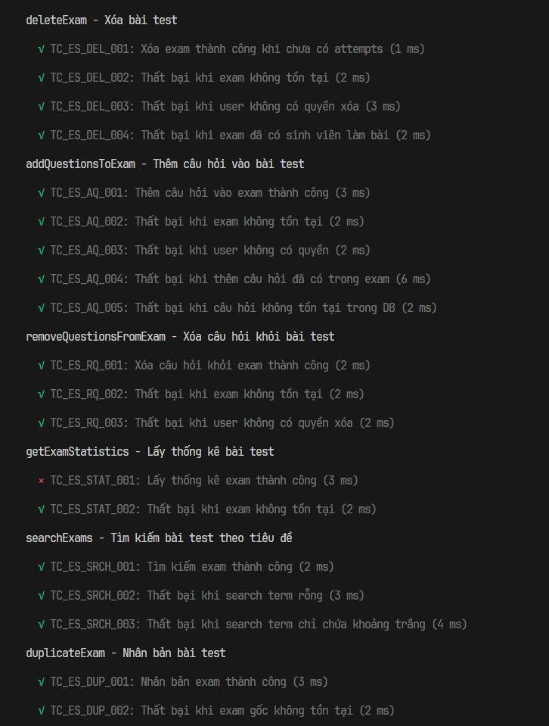
TC_ES_GALL_002 |  | ExamService | getAllExams | Kiểm tra lọc exams theo loại bài test | filters = { ExamTypeID: 1 } | Chỉ trả về exams có ExamTypeID = 1 | Pass | Dùng cho UI khi người dùng chọn loại bài test cụ thể
TC_ES_GALL_003 |  | ExamService | getAllExams | Kiểm tra trường hợp DB rỗng | Không có exam nào trong DB | Array rỗng [], không phải null hay undefined | Pass | UI cần xử lý mảng rỗng khác null
TC_ES_UPD_001 |  | ExamService | updateExam | Kiểm tra cập nhật metadata của exam | examId = 1, updateData = { Title: "Updated Title" } | Exam được cập nhật với Title mới | Pass | Chỉ owner hoặc admin mới được phép cập nhật
TC_ES_UPD_002 |  | ExamService | updateExam | Kiểm tra xử lý khi exam ID không hợp lệ | examId = 999 (không tồn tại) | Error "Exam not found" | Pass | Phải kiểm tra tồn tại trước khi cập nhật
TC_ES_UPD_003 |  | ExamService | updateExam | Kiểm tra authorization - chỉ owner được cập nhật | examId = 1 (owner = user 1), userId = 2 (khác owner) | Error "You do not have permission to update this exam" | Pass | Business rule - chỉ người tạo exam mới được sửa
TC_ES_UPD_004 |  | ExamService | updateExam | Kiểm tra validation TimeExam khi cập nhật | updateData = { TimeExam: 500 } (vượt quá 240) | Error "Exam time must be between 1 and 240 minutes" | Pass | Validation phải áp dụng cho cả create và update
TC_ES_UPD_005 |  | ExamService | updateExam | Kiểm tra xử lý khi repository update thất bại | Valid data nhưng repo.update trả null | Error "Failed to update exam" | Pass | Edge case - DB operation failure
TC_ES_DEL_001 |  | ExamService | deleteExam | Kiểm tra xóa exam khi chưa có sinh viên làm bài | examId = 1, userId = 1 (owner) | true (xóa thành công) | Pass | Chỉ cho phép xóa khi chưa có ai làm bài
TC_ES_DEL_002 | Thêm câu hỏi vào bài test | ExamService | deleteExam | Kiểm tra xử lý xóa exam không tồn tại | examId = 999 | Error "Exam not found" | Pass | Phải kiểm tra tồn tại trước khi xóa
TC_ES_DEL_003 |  | ExamService | deleteExam | Kiểm tra authorization cho xóa exam | examId = 1 (owner = user 1), userId = 2 | Error "You do not have permission to delete this exam" | Pass | Chỉ owner hoặc admin mới được phép xóa
TC_ES_DEL_004 |  | ExamService | deleteExam | Kiểm tra business rule - không xóa exam đã có attempts | examId = 2 (exam đã có attempts) | Error "Cannot delete exam that has been taken by students..." | Pass | Bảo vệ dữ liệu điểm số sinh viên, đề xuất archive thay vì xóa
TC_ES_AQ_001 |  | ExamService | addQuestionsToExam | Kiểm tra thêm câu hỏi vào exam đã tồn tại | examId = 1, questions = [{QuestionID: 3, OrderIndex: 3}] | Updated exam với question mới | Pass | Câu hỏi mới không được trùng với câu đã có trong exam
TC_ES_AQ_002 |  | ExamService | addQuestionsToExam | Kiểm tra validation exam tồn tại | examId = 999 (không tồn tại) | Error "Exam not found" | Pass | Mock Repository để cô lập logic
TC_ES_AQ_003 |  | ExamService | addQuestionsToExam | Kiểm tra authorization | userId = 2 (không phải owner) | Error "You do not have permission to modify this exam" | Pass | Mock Repository để cô lập logic
TC_ES_AQ_004 |  | ExamService | addQuestionsToExam | Kiểm tra duplicate question detection | questions = [{QuestionID: 1}] (ID 1 đã có trong exam) | Error chứa thông tin ID trùng lặp | Pass | Prevent duplicate questions trong cùng một bài test
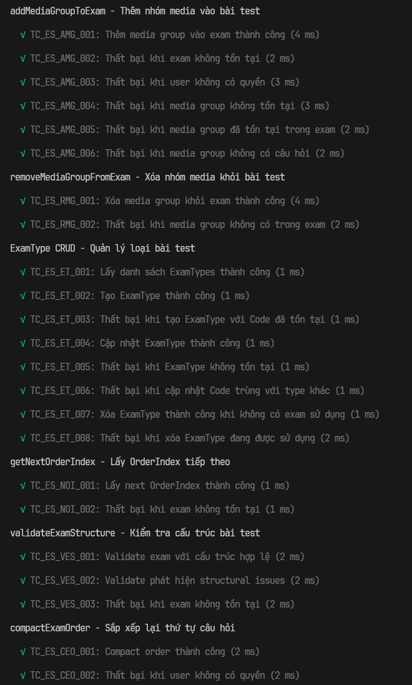
TC_ES_AQ_005 |  | ExamService | addQuestionsToExam | Kiểm tra validation tất cả question IDs phải hợp lệ | questions = [{QuestionID: 999}] (không tồn tại trong DB) | Error "Some questions do not exist" | Pass | Mock Repository để cô lập logic
TC_ES_RQ_001 |  | ExamService | removeQuestionsFromExam | Kiểm tra xóa association giữa exam và question | examId = 1, questionIds = [1] | Trả về số lượng câu hỏi đã xóa (1) | Pass | Chỉ xóa association, không xóa question trong DB
TC_ES_RQ_002 |  | ExamService | removeQuestionsFromExam | Kiểm tra validation exam tồn tại khi xóa question | examId = 999 | Error "Exam not found" | Pass | Mock Repository để cô lập logic
TC_ES_RQ_003 |  | ExamService | removeQuestionsFromExam | Kiểm tra authorization khi xóa question từ exam | userId = 2 (không phải owner của exam) | Error "You do not have permission to modify this exam" | Pass | Mock Repository để cô lập logic
TC_ES_STAT_001 |  | ExamService | getExamStatistics | Kiểm tra lấy statistics cho exam | examId = 1 | Object chứa totalQuestions, averageScore, etc. | Fail | Dùng cho dashboard admin/teacher
TC_ES_STAT_002 | Tìm kiếm bài test theo tiêu đề | ExamService | getExamStatistics | Kiểm tra xử lý lỗi khi exam ID không hợp lệ | examId = 999 | Error "Exam not found" | Pass | Mock Repository để cô lập logic
TC_ES_SRCH_001 |  | ExamService | searchExams | Kiểm tra tìm kiếm exam theo từ khóa | searchTerm = "TOEIC" | Array chứa exams có title chứa "TOEIC" | Pass | Mock Repository để cô lập logic
TC_ES_SRCH_002 |  | ExamService | searchExams | Kiểm tra validation - không cho phép tìm kiếm rỗng | searchTerm = "" | Error "Search term cannot be empty" | Pass | Tránh query toàn bộ DB khi không có từ khóa
TC_ES_SRCH_003 |  | ExamService | searchExams | Kiểm tra validation - whitespace-only không hợp lệ | searchTerm = " " | Error "Search term cannot be empty" | Pass | Mock Repository để cô lập logic
TC_ES_DUP_001 |  | ExamService | duplicateExam | Kiểm tra sao chép exam với tất cả câu hỏi | examId = 1 | Exam mới với Title = "original - Copy", cùng questions | Pass | Đảm bảo media tracking được copy đúng
TC_ES_DUP_002 |  | ExamService | duplicateExam | Kiểm tra validation exam tồn tại khi nhân bản | examId = 999 | Error "Exam not found" | Pass | Mock Repository để cô lập logic
TC_ES_AMG_001 |  | ExamService | addMediaGroupToExam | Kiểm tra thêm toàn bộ câu hỏi từ media group vào exam | examId = 1, mediaQuestionId = 2, startingOrderIndex = 3 | Object chứa exam updated, questionsAdded, orderIndex range | Pass | Tất cả questions của media group được thêm tự động
TC_ES_AMG_002 |  | ExamService | addMediaGroupToExam | Validation - exam phải tồn tại | examId = 999 | Error "Exam not found" | Pass | Mock Repository để cô lập logic
TC_ES_AMG_003 |  | ExamService | addMediaGroupToExam | Authorization check | userId = 2 (không phải owner) | Error "You do not have permission to modify this exam" | Pass | Mock Repository để cô lập logic
TC_ES_AMG_004 |  | ExamService | addMediaGroupToExam | Validation - media group phải tồn tại | mediaQuestionId = 999 (không tồn tại) | Error "Media group not found" | Pass | Mock Repository để cô lập logic
TC_ES_AMG_005 |  | ExamService | addMediaGroupToExam | Prevent duplicate media groups | mediaQuestionId = 1 (đã có trong exam) | Error "This media group is already in the exam" | Pass | Mock Repository để cô lập logic
TC_ES_AMG_006 |  | ExamService | addMediaGroupToExam | Validation - media group phải có ít nhất 1 câu hỏi | Media group tồn tại nhưng không có questions | Error "Media group has no questions" | Pass | Mock Repository để cô lập logic
TC_ES_RMG_001 | Xóa nhóm media khỏi bài test | ExamService | removeMediaGroupFromExam | Kiểm tra xóa toàn bộ câu hỏi của media group khỏi exam | examId = 1, mediaQuestionId = 1 | Số câu hỏi đã xóa (2) | Pass | Xóa association, không xóa câu hỏi gốc hay media
TC_ES_RMG_002 |  | ExamService | removeMediaGroupFromExam | Kiểm tra media group phải tồn tại trong exam | mediaQuestionId = 99 (không có trong exam) | Error "Media group not found in this exam" | Pass | Mock Repository để cô lập logic
TC_ES_ET_001 |  | ExamService | getExamTypes | Kiểm tra lấy tất cả loại bài test | Không có | Array chứa các ExamType objects | Pass | Mock Repository để cô lập logic
TC_ES_ET_002 |  | ExamService | createExamType | Kiểm tra tạo loại bài test mới | { Code: "PRACTICE_PART_5", Description: "Practice Part 5" } | ExamType mới được tạo | Pass | Code phải unique
TC_ES_ET_003 |  | ExamService | createExamType | Kiểm tra unique constraint trên Code | Code = "FULL_TEST" (đã tồn tại) | Error chứa thông tin code trùng | Pass | Mock Repository để cô lập logic
TC_ES_ET_004 |  | ExamService | updateExamType | Kiểm tra cập nhật thông tin loại bài test | id = 1, data = { Description: "Updated Description" } | ExamType được cập nhật | Pass | Mock Repository để cô lập logic
TC_ES_ET_005 |  | ExamService | updateExamType | Kiểm tra validation ExamType tồn tại | id = 999 | Error "Exam type not found" | Pass | Mock Repository để cô lập logic
TC_ES_ET_006 |  | ExamService | updateExamType | Kiểm tra unique constraint khi update Code | id = 1, data = { Code: "MINI_TEST" } (đã được dùng bởi type khác) | Error chứa thông tin code trùng | Pass | Mock Repository để cô lập logic
TC_ES_ET_007 |  | ExamService | deleteExamType | Kiểm tra xóa loại bài test khi không có exam nào sử dụng | id = 1 (không có exam nào dùng type này) | TRUE | Pass | Phải kiểm tra không có exam nào đang reference type này
TC_ES_ET_008 |  | ExamService | deleteExamType | Kiểm tra referential integrity | id = 1 (có 5 exams đang sử dụng type này) | Error thông báo số lượng exam đang sử dụng | Pass | Bảo vệ data integrity - không xóa type khi còn exam reference
TC_ES_NOI_001 |  | ExamService | getNextOrderIndex | Kiểm tra trả về OrderIndex tiếp theo cho exam | examId = 1 | Số nguyên > 0 (giá trị OrderIndex tiếp theo) | Pass | Mock Repository để cô lập logic
TC_ES_NOI_002 |  | ExamService | getNextOrderIndex | Validation - exam phải tồn tại | examId = 999 | Error "Exam not found" | Pass | Mock Repository để cô lập logic
TC_ES_VES_001 | Kiểm tra cấu trúc bài test | ExamService | validateExamStructure | Kiểm tra exam có cấu trúc hợp lệ | examId = 1 (exam hợp lệ) | { isValid: true, issues: [] } | Pass | Mock Repository để cô lập logic
TC_ES_VES_002 |  | ExamService | validateExamStructure | Kiểm tra phát hiện lỗi cấu trúc | examId = 1 (exam có gaps trong OrderIndex) | { isValid: false, issues: ["Gap in OrderIndex..."] } | Pass | Mock Repository để cô lập logic
TC_ES_VES_003 |  | ExamService | validateExamStructure | Validation - exam phải tồn tại cho validate | examId = 999 | Error "Exam not found" | Pass | Mock Repository để cô lập logic
TC_ES_CEO_001 | Sắp xếp lại thứ tự câu hỏi | ExamService | compactExamOrder | Kiểm tra nén lại OrderIndex sequence | examId = 1 (exam có gaps: 1,2,5,6 → 1,2,3,4) | Số questions được reorder | Pass | Mock Repository để cô lập logic
TC_ES_CEO_002 |  | ExamService | compactExamOrder | Authorization check | userId = 2 (không phải owner) | Error "You do not have permission to modify this exam" | Pass | Mock Repository để cô lập logic
TC_ES_RPQ_001 | Thay thế câu hỏi trong bài test | ExamService | replaceQuestionInExam | Kiểm tra swap question giữ nguyên OrderIndex | examId=1, oldQuestionId=1, newQuestionId=3 | TRUE | Pass | OrderIndex và media tracking phải được maintain
TC_ES_RPQ_002 |  | ExamService | replaceQuestionInExam | Validation - question cũ phải tồn tại trong exam | oldQuestionId = 999 (không có trong exam) | Error "Question not found in exam" | Pass | Mock Repository để cô lập logic
TC_ES_RPQ_003 |  | ExamService | replaceQuestionInExam | Validation - question mới phải tồn tại trong DB | newQuestionId = 999 (không tồn tại) | Error "New question not found" | Pass | Mock Repository để cô lập logic
TC_ES_RPQ_004 |  | ExamService | replaceQuestionInExam | Business rule - question trong group phải cùng media | Question grouped thuộc media 1, thay bằng question thuộc media 2 | Error "Cannot replace with question from different media group" | Pass | Đảm bảo tính nhất quán của media group

1.4. Project Link:
1.4. Project Link:
1.5 Execution Report

1.6 Code Coverage Report

1.7 Tài liệu tham khảo + danh sách các prompt đã dùng

